サイトマップ構造図
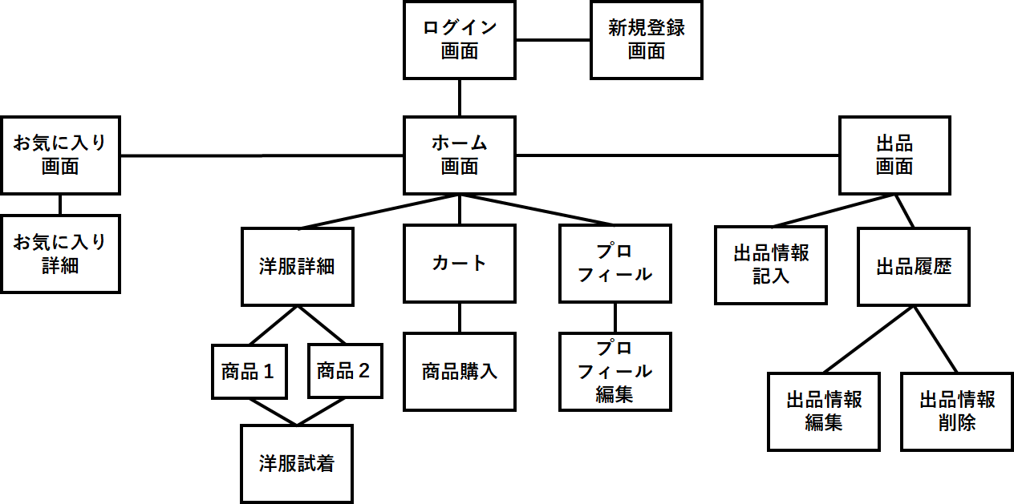
サイトマップ構造図
共通情報 | システム名 | 作成者
 | 工程名 | 作成日付
 | ドキュメント名 | バージョン
書誌情報 | 書誌名称 | 更新者
 | 概要 | 更新日付

画面遷移図
画面遷移図
共通情報 | システム名 | 作成者
 | 工程名 | 作成日付
 | ドキュメント名 | バージョン
書誌情報 | 書誌名称 | 更新者
 | 概要 | 更新日付

G2-2-1:
服画詳細面
[試着]
G2-2-2:
試着画面

[戻る]
G2-3-1:
カート画面
G2_3_2_1:
支払入力画面
[確認]
G2_3_2_2:
支払い確認画
[完了]
G2_3_2_3:
購入確定画面

[ログイン]
[戻る]
[戻る]
[戻る]
G1-1:
ログイン画面
G2-1:
ホーム画面
プロフィール表示
G2-4-1:
プロフィール画面
[変更画面へ]
G2-4-2:
プロフィール変更画面

[戻る]
[戻る]
[出品]
[戻る]
[新規登録画面へ]
[登録]
G3-2-1:
商品登録画面
[確認]
G3-2-2:
商品登録確認画面
[完了]
G3-2-3:
商品登録完了画面
[ログイン画面へ]
G1-2:
新規登録
G3-1:
商品出品画面
[戻る]
 |  | ＊一番最後の画面から トップ画面に戻るボタンは 省略しています
[戻る]
[戻る]
[履歴]
G3-3-1:
登録履歴画面
[編集]
G3-3-2-1:
登録商品編集画面
[完了]
G3-3-2-2:
編集完了画面
[戻る]

[戻る]
[取り消し]
[戻る]
[戻る]
[戻る]
G3-3-3-1:
登録商品取り消し画面
G3-3-3-2:
取り消し確認画面
G3-3-3-3:
取り消し完了画面
[確認]
[完了]
[お気に入り]

[戻る]
[戻る]
G4-1:
お気に入り画面
G4-2-1:
お気に入り詳細
画面
G4-2-2:
支払入力画面
G4-2-2:
支払い確認画
G4-2-2:
購入確定画面

[戻る]

[戻る]
[戻る]
[戻る]
G4-2-2:
お気に入り洋服試着画面
[戻る]

1-1
画面レイアウト定義
共通情報 |  | システム名 |  |  |  |  |  |  |  |  |  |  |  |  | 作成者 | 野中流斗
 |  | 工程名 |  |  |  |  |  |  |  |  |  |  |  |  | 作成日付 | 2022-10-05
①
 |  | ドキュメント名 |  |  |  |  |  |  |  |  |  |  |  |  | バージョン
書誌情報 |  | 書誌名 |  |  |  |  |  |  |  |  |  |  |  |  | 更新者
 |  | 画面ID |  |  | 画面の名称 |  | ログイン画面 |  |  |  |  |  |  |  | 更新日付
 |  | 概要 | アカウントを持ってる人がサイトにログインするための画面
レイアウト図 |  |  |  |  |  |  |  |  |  |  |  | 操作手順
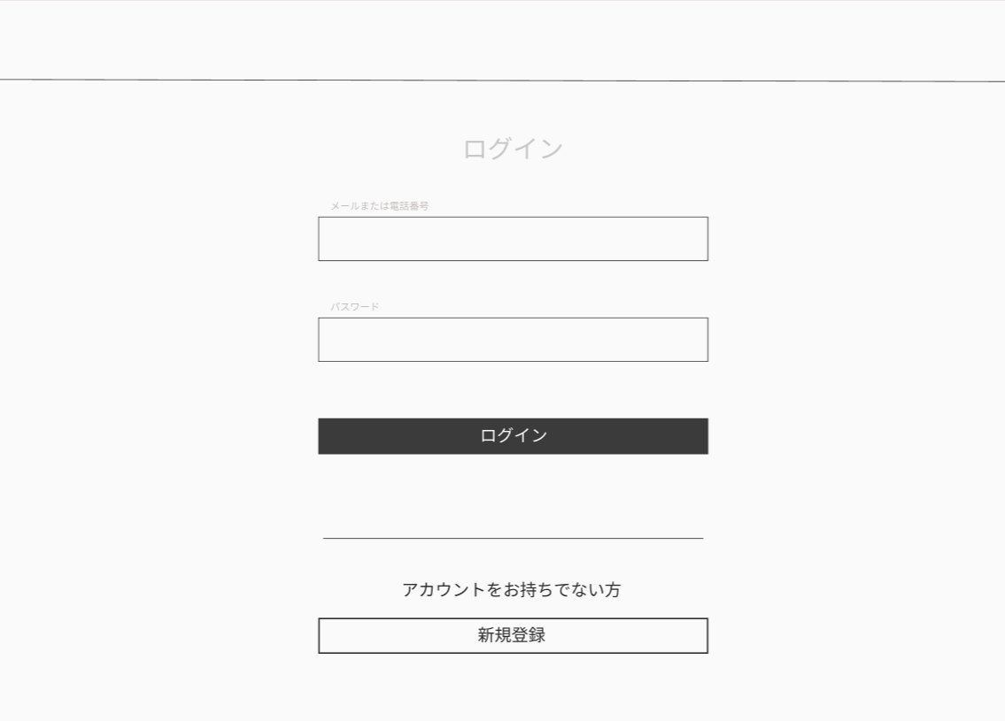

①

使用する部品
識別ID | ラベル |  | 入力／表示 | 部品の種類 |  | 表示桁数 | 入力桁数 | データ型 | 文字種 | 初期表示 | 設定元 |  | 設定先 | 説明
① | メールアドレス入力 |  | 入力 | テキストボックス |  |  |  |  |  |  |  |  |  | メールアドレスを入力するテキストボックス
② | パスワード入力 |  | 入力 | テキストボックス |  |  |  |  |  |  |  |  |  | パスワードを入力するテキストボックス
③ | ログイン |  |  | ボタン |  |  |  |  |  |  |  |  |  | ログインを確定するボタン
④ | 新規登録 |  |  | ボタン |  |  |  |  |  |  |  |  |  | 新規登録画面へ移動するボタン
⑤
⑥
⑦

1-2
画面レイアウト定義
共通情報 |  | システム名 |  |  |  |  |  |  |  |  |  |  |  |  | 作成者 | 野中流斗
 |  | 工程名 |  |  |  |  |  |  |  |  |  |  |  |  | 作成日付 | 2022-10-05
①
 |  | ドキュメント名 |  |  |  |  |  |  |  |  |  |  |  |  | バージョン
書誌情報 |  | 書誌名 |  |  |  |  |  |  |  |  |  |  |  |  | 更新者
 |  | 画面ID |  |  | 画面の名称 |  | 新規登録画面 |  |  |  |  |  |  |  | 更新日付
 |  | 概要 | アカウントを作成する為の画面
レイアウト図 |  |  |  |  |  |  |  |  |  |  |  | 操作手順
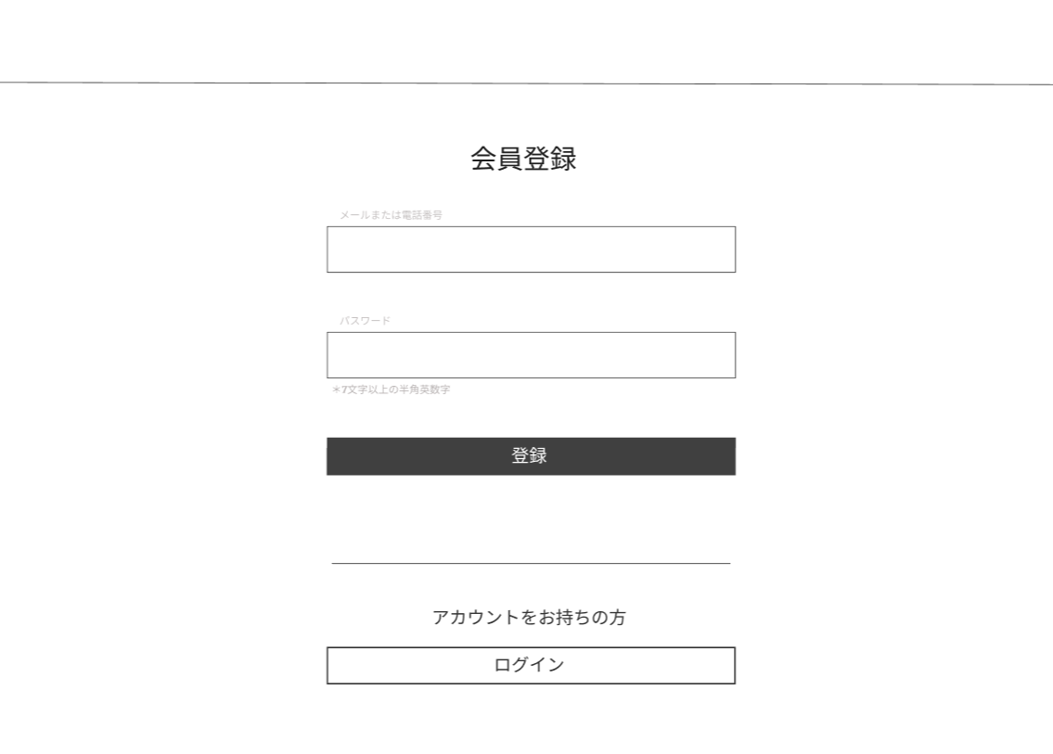

使用する部品
識別ID | ラベル |  | 入力／表示 | 部品の種類 |  | 表示桁数 | 入力桁数 | データ型 | 文字種 | 初期表示 | 設定元 |  | 設定先 | 説明
① | メールアドレス入力 |  |  | テキストボックス |  |  |  |  |  |  |  |  |  | メールアドレスを入力するテキストボックス
② | パスワード入力 |  |  | テキストボックス |  |  |  |  |  |  |  |  |  | パスワードを入力するテキストボックス
③ | 登録 |  |  | ボタン |  |  |  |  |  |  |  |  |  | 新規登録を確定するボタン
④ | ログイン |  |  | ボタン |  |  |  |  |  |  |  |  |  | ログイン画面に移動するボタン
⑤
⑥
⑦

2-1(ホーム画面)
画面レイアウト定義
共通情報 |  | システム名 |  |  |  |  |  |  |  |  |  |  |  |  |  | 作成者 | 明石
 |  | 工程名 |  |  |  |  |  |  |  |  |  |  |  |  |  | 作成日付 | 2022-10-07
 |  | ドキュメント名 |  |  |  |  |  |  |  |  |  |  |  |  |  | バージョン | 1.0
書誌情報 |  | 書誌名 |  |  |  |  |  |  |  |  |  |  |  |  |  | 更新者 | 上田
 |  | 画面ID |  |  | 画面の名称 |  | ホーム画面 |  |  |  |  |  |  |  |  | 更新日付
 |  | 概要
⑥
レイアウト図 |  |  |  |  |  |  |  |  |  |  |  | 操作手順
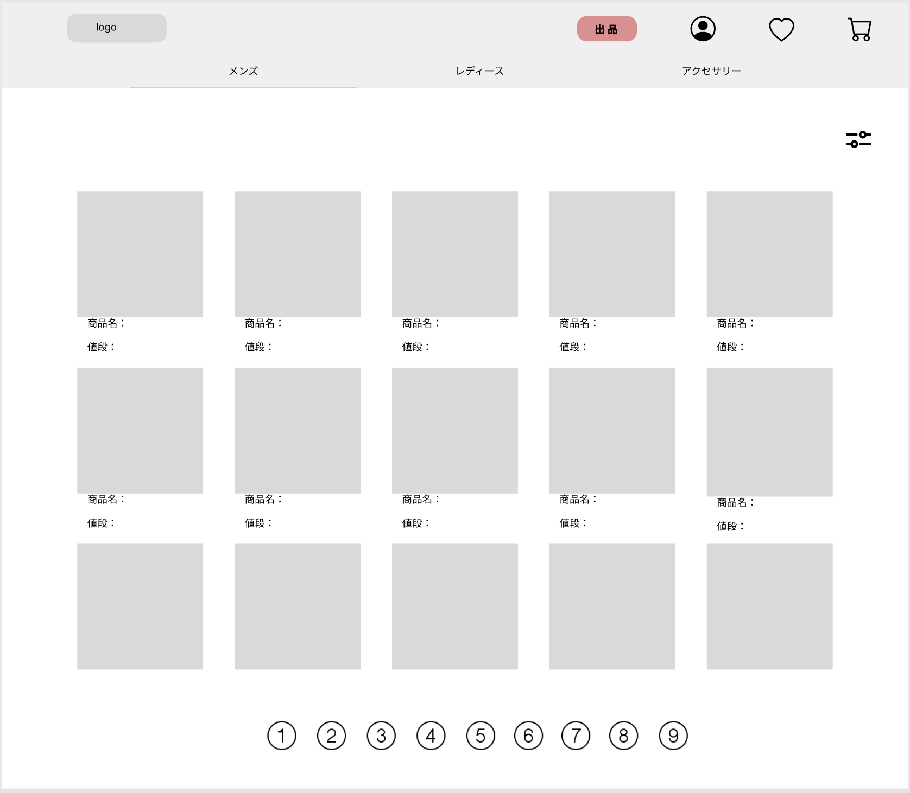

①
⑤
⑦
⑧
 |  |  |  |  |  |  |  |  |  |  |  | 1 | 購入の際には商品画像を押下し、商品詳細画面に遷移。
②
③
④
⑨

⑩

１２
11

１３

使用する部品
識別ID | ラベル |  | 入力／表示 | 部品の種類 |  | 表示桁数 | 入力桁数 | データ型 | 文字種 | 初期表示 | 設定元 |  | 設定先 |  | 説明
1 | ロゴマーク |  | 表示 | ボタン |  | - | - | - | - | - | - | - | - | - | 押下するとこのホーム画面に遷移。
2 | メンズ |  | 表示 | ボタン |  | 10 | - | - | - | - | - | - | - | - | 商品欄をメンズ服に切り替え
3 | レディース |  | 表示 | ボタン |  | 10 | - | - | - | - | - | - | - | - | 商品欄をレディース服に切り替え
4 | アクセサリー |  | 表示 | ボタン |  | 10 | - | - | - | - | - | - | - | - | 商品欄をアクセサリーに切り替え
5 | アカウントロゴ |  | 表示 | ボタン |  | - | - | - | - | - | - | - | - | - | プロフィール画面遷移
6 | 出品 |  | 表示 | ボタン |  | 10 | - | - | - | - | - | - | - | - | 出品画面に遷移
7 | ハートロゴ |  | 表示 | ボタン |  | - | - | - | - | - | - | - | - | - | お気に入り画面に遷移
8 | カートロゴ |  | 表示 | ボタン |  | - | - | - | - | - | - | - | - | - | カート画面に遷移
9 | 絞り込みロゴ |  | 表示 | ボタン |  | - | - | - | - | - | - | - | - | - | 絞り込み（値段：出品日：ボトムズトップズ）
10 | 値段 |  | 表示 | テキスト |  | 10 | - | - | - | - | - | - | - | - | 値段を表示
11 | 商品名 |  | 表示 | テキスト |  | 50 | - | - | - | - | - | - | - | - | 商品名を表示
12 | 商品画像 |  | 表示 | 画像 |  | - | - | - | - | - | - | - | - | - | 商品画像を表示
13 | 画面遷移（数字） |  | 表示 | ボタン |  | - | - | - | - | - | - | - | - | - | ページ遷移

2-2-1（洋服詳細画面）
画面レイアウト定義
共通情報 |  | システム名 |  |  |  |  |  |  |  |  |  |  |  |  |  | 作成者 | 明石
 |  | 工程名 |  |  |  |  |  |  |  |  |  |  |  |  |  | 作成日付 | 2022-10-07
 |  | ドキュメント名 |  |  |  |  |  |  |  |  |  |  |  |  |  | バージョン | 1.0
書誌情報 |  | 書誌名 |  |  |  |  |  |  |  |  |  |  |  |  |  | 更新者
 |  | 画面ID |  |  | 画面の名称 |  | 商品詳細画面 |  |  |  |  |  |  |  |  | 更新日付
 |  | 概要
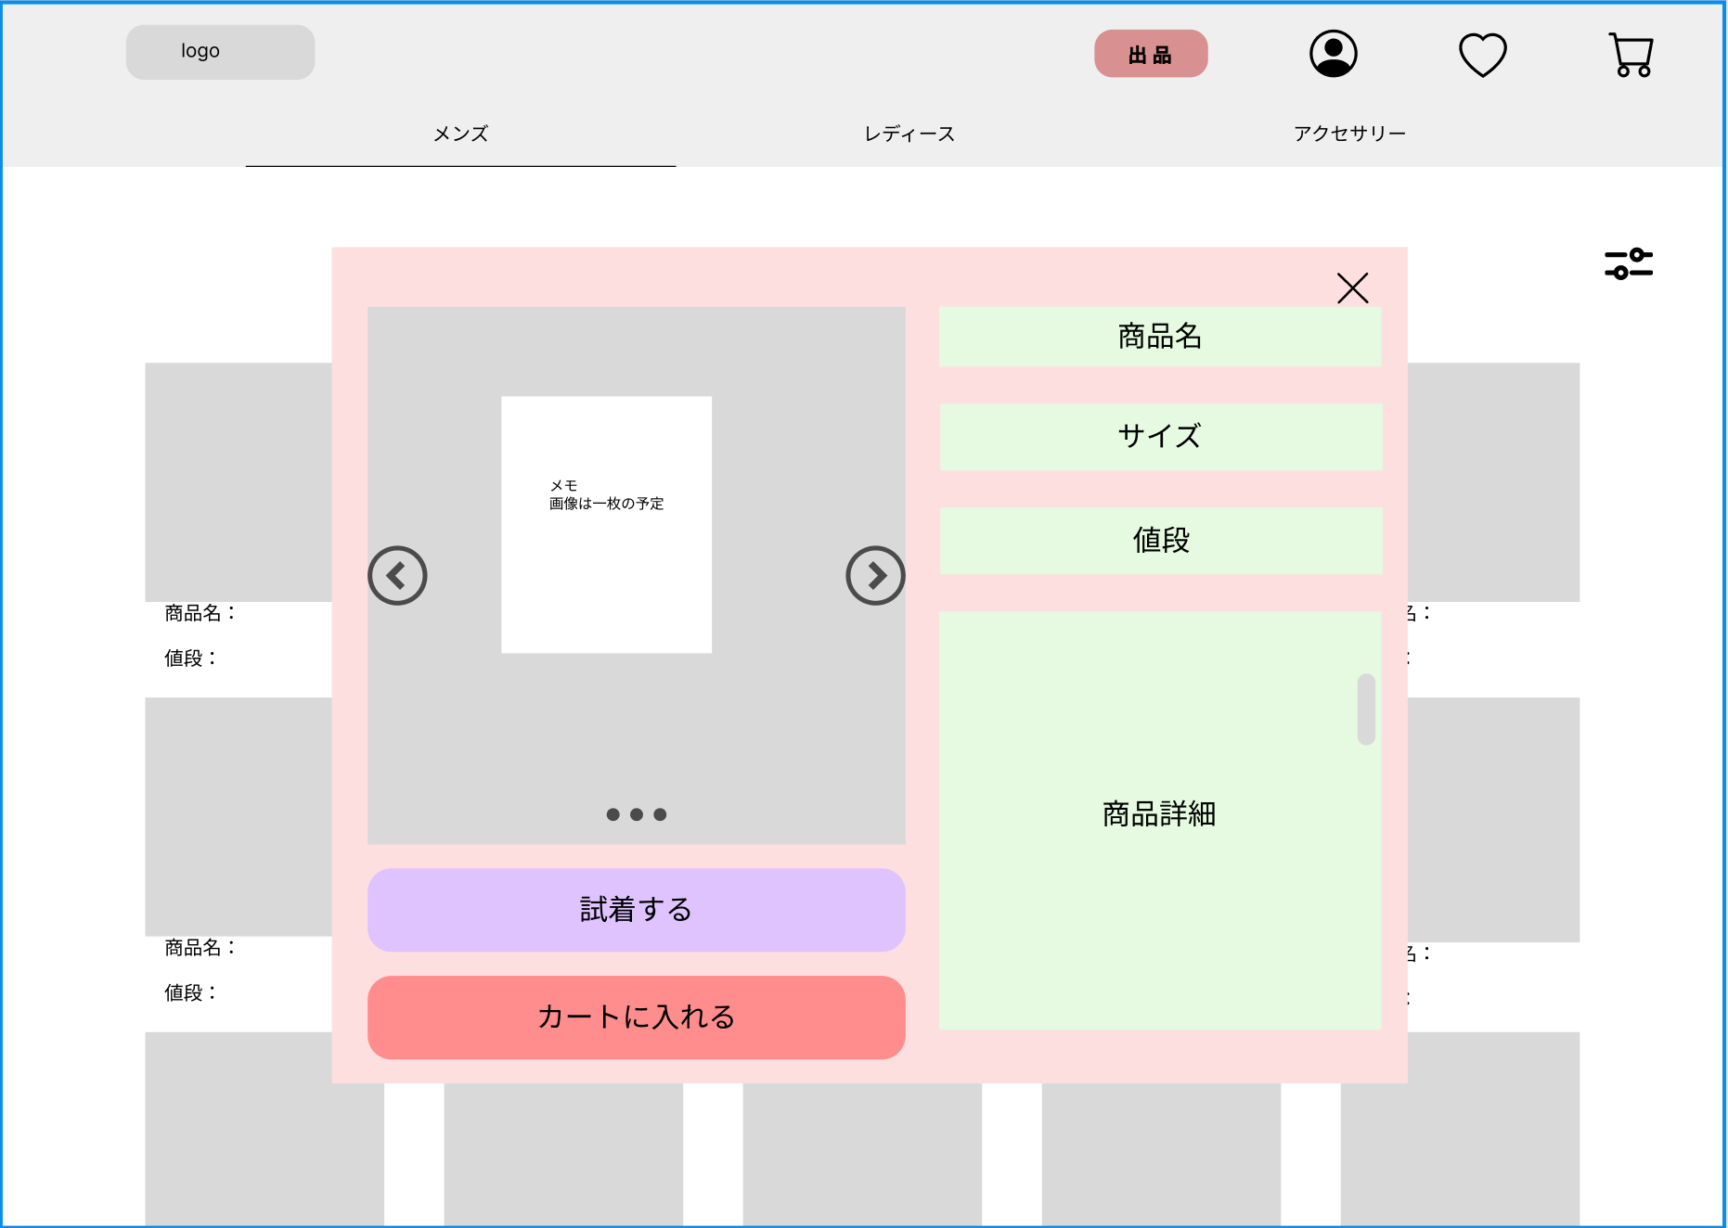
レイアウト図 |  |  |  |  |  |  |  |  |  |  |  | 操作手順

 |  |  |  |  |  |  |  |  |  |  |  | 1 | 商品詳細を確認後、試着画面に遷移するか、カートに追加
⑥
②
①

③

④

⑤

⑦

⑧
使用する部品
識別ID | ラベル |  | 入力／表示 | 部品の種類 |  | 表示桁数 | 入力桁数 | データ型 | 文字種 | 初期表示 | 設定元 |  | 設定先 |  | 説明
1 | ×ボタン |  | 表示 | ボタン |  | - | - | - | - | - | - | - | - | - | 詳細画面を閉じる
2 | 商品名 |  | 表示 | テキスト |  | - | - | - | - | - | - | - | - | - | 署品名を表示
3 | サイズ |  | 表示 | テキスト |  | - | - | - | - | - | - | - | - | - | サイズを表示
4 | 値段 |  | 表示 | テキスト |  | - | - | - | - | - | - | - | - | - | 値段を表示
5 | 商品詳細 |  | 表示 | テキスト |  | - | - | - | - | - | - | - | - | - | 商品詳細を表示
6 | 商品画像 |  | 表示 | 画像 |  | - | - | - | - | - | - | - | - | - | 商品画像を表示
7 | 試着するボタン |  | 表示 | ボタン |  | - | - | - | - | - | - | - | - | - | 試着画面に遷移
8 | カートに入れるボタン |  | 表示 | ボタン |  | - | - | - | - | - | - | - | - | - | カートに入れて、詳細画面を閉じる

2-2-2(試着画面)
画面レイアウト定義
共通情報 |  | システム名 | ショッピングサイト |  |  |  |  |  |  |  |  |  |  |  | 作成者 | 糸山
 |  | 工程名 | システム設計 |  |  |  |  |  |  |  |  |  |  |  | 作成日付 | 2022-10-05
 |  | ドキュメント名 | ショッピングサイト 画面設計書 |  |  |  |  |  |  |  |  |  |  |  | バージョン
書誌情報 |  | 書誌名 | ショッピングサイト 画面レイアウト |  |  |  |  |  |  |  |  |  |  |  | 更新者
 |  | 画面ID | G2-2-2 |  | 画面の名称 |  | 試着画面 |  |  |  |  |  |  |  | 更新日付
 |  | 概要 | お気に入りの商品を試着する画面
レイアウト図 |  |  |  |  |  |  |  |  |  |  |  | 操作手順
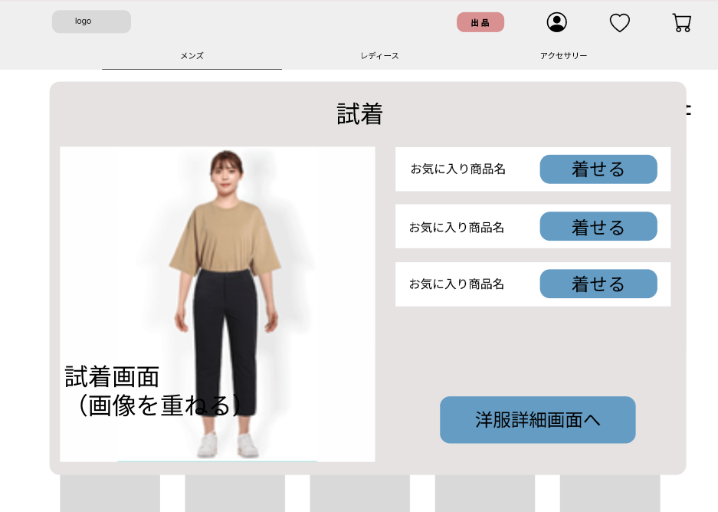

①
 |  |  |  |  |  |  |  |  |  |  |  |  | １．お気に入りの商品を着せるボタンをクリック
 |  |  |  |  |  |  |  |  |  |  |  |  | ２．お気に入りの商品を自分の画像に重ねて表示
 |  |  |  |  |  |  |  |  |  |  |  |  | ３．洋服詳細画面(G2-2-1)へ遷移する

②

③

使用する部品
識別ID | ラベル |  | 入力／表示 | 部品の種類 |  | 表示桁数 | 入力桁数 | データ型 | 文字種 | 初期表示 | 設定元 |  | 設定先 | 説明
① | 着せる |  | - | ボタン |  | - | - | - | - | - | - |  | - | お気に入りの商品を試着するボタン
② | 試着 |  | 表示 | 画像 |  | - | - | - | - | - | - |  | - | 試着させた画像を表示
③ | 洋服詳細画面 |  | - | ボタン |  | - | - | - | - | - | - |  | - | 洋服詳細画面(G2-2-1)へ遷移する

2-3-1(カート画面)
画面レイアウト定義
共通情報 |  | システム名 | ショッピングサイト |  |  |  |  |  |  |  |  |  |  |  | 作成者 | 糸山加奈子
 |  | 工程名 | システム設計 |  |  |  |  |  |  |  |  |  |  |  | 作成日付
①
 |  | ドキュメント名 | ショッピングサイト 画面設計書 |  |  |  |  |  |  |  |  |  |  |  | バージョン
書誌情報 |  | 書誌名 | ショッピングサイト 画面レイアウト |  |  |  |  |  |  |  |  |  |  |  | 更新者
 |  | 画面ID | G2-3-1 |  | 画面の名称 |  | カート画面 |  |  |  |  |  |  |  | 更新日付
 |  | 概要 | カートに入っている商品を表示する画面
レイアウト図 |  |  |  |  |  |  |  |  |  |  |  | 操作手順
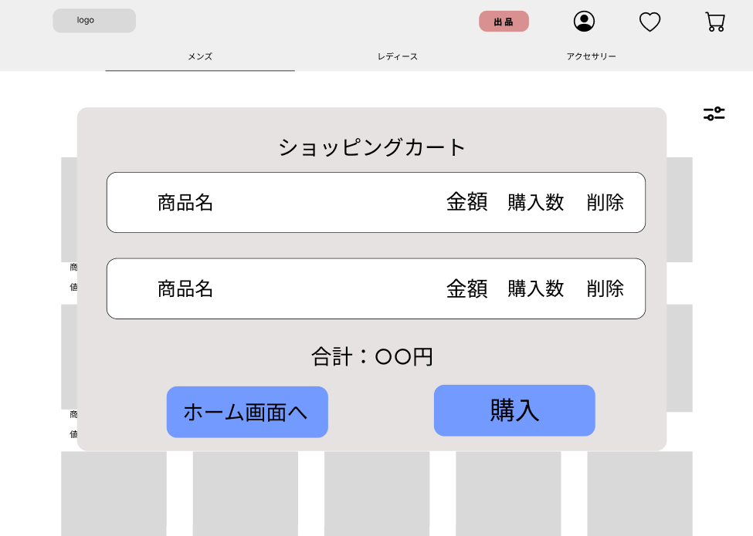

①
②
③
④
 |  |  |  |  |  |  |  |  |  |  |  |  | １．ショッピングカートに入っている商品名、金額、購入数を表示
 |  |  |  |  |  |  |  |  |  |  |  |  | ２．削除ボタンを押されると１件分の商品を削除する
 |  |  |  |  |  |  |  |  |  |  |  |  | ３．購入に変更がなければ購入ボタンを押下し
 |  |  |  |  |  |  |  |  |  |  |  |  | 支払い入力画面(G2-3-2-1)へ遷移する
 |  |  |  |  |  |  |  |  |  |  |  |  | ４．購入変更がある場合は、ホーム画面(G2-1)へ遷移する

⑤

⑦
⑥

使用する部品
識別ID | ラベル |  | 入力／表示 | 部品の種類 |  | 表示桁数 | 入力桁数 | データ型 | 文字種 | 初期表示 | 設定元 |  | 設定先 | 説明
① | 商品名 |  | 表示 | 文字列 |  | 200桁 | - | - | 全角 | - |  |  |  | 商品名を表示
② | 金額 |  | 表示 | 文字列 |  | 10桁 | - | - | 半角 | - |  |  |  | 金額を表示
③ | 購入数 |  | 表示 | 文字列 |  | 10桁 | - | - | 半角 | - |  |  |  | 購入数を表示
④ | 削除 |  | - | ボタン |  | - | - | - | - | - |  |  |  | ボタンを押すと商品名を削除する
⑤ | 合計金額 |  | 表示 | 文字列 |  | 10桁 | - | - | 全角 | - |  |  |  | 合計金額を表示
⑥ | ホーム画面へ |  | - | ボタン |  | - | - | - | - | - |  |  |  | ホーム画面へ遷移
⑦ | 購入 |  | - | ボタン |  | - | - | - | - | - |  |  |  | 支払入力画面へ遷移

2-3-2-1(支払入力画面)
画面レイアウト定義
共通情報 |  | システム名 | ショッピングサイト |  |  |  |  |  |  |  |  |  |  |  | 作成者 | 糸山加奈子
 |  | 工程名 | システム設計 |  |  |  |  |  |  |  |  |  |  |  | 作成日付
①
 |  | ドキュメント名 | ショッピングサイト 画面設計書 |  |  |  |  |  |  |  |  |  |  |  | バージョン
書誌情報 |  | 書誌名 | ショッピングサイト 画面レイアウト |  |  |  |  |  |  |  |  |  |  |  | 更新者
 |  | 画面ID | G2-3-2-1 |  | 画面の名称 |  | 支払い入力画面 |  |  |  |  |  |  |  | 更新日付
 |  | 概要 | 支払い方法、配達日時、住所を入力する画面
レイアウト図 |  |  |  |  |  |  |  |  |  |  |  | 操作手順
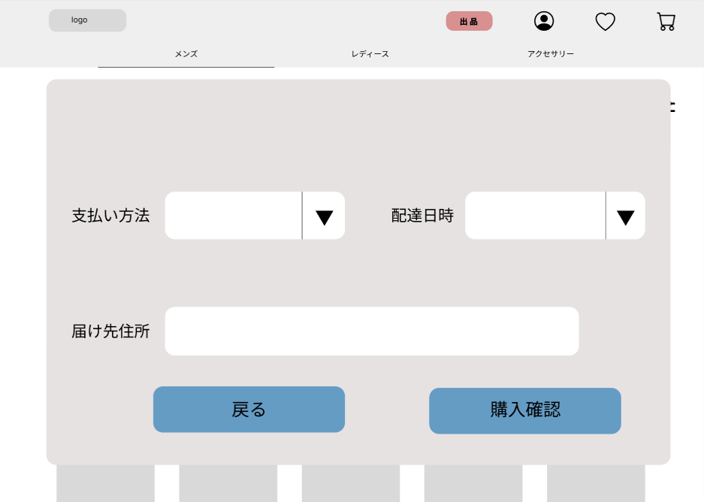

①
②
 |  |  |  |  |  |  |  |  |  |  |  |  | １．支払い方法をリストボックスから選択する
 |  |  |  |  |  |  |  |  |  |  |  |  | ２．配達日時をリストボックスから選択する
 |  |  |  |  |  |  |  |  |  |  |  |  | ３．届け先住所を入力する
 |  |  |  |  |  |  |  |  |  |  |  |  | ４．支払いを選択しない場合は、戻るボタンを押下し、
 |  |  |  |  |  |  |  |  |  |  |  |  | カート画面(G2-3-1)へ遷移する

③

④
⑤

使用する部品
識別ID | ラベル |  | 入力／表示 | 部品の種類 |  | 表示桁数 | 入力桁数 | データ型 | 文字種 | 初期表示 | 設定元 |  | 設定先 | 説明
① | 支払い方法 |  | 入力 | リストボックス |  | - | - | - | - | - |  |  |  | 支払い方法を入力
② | 配達日時 |  | 入力 | リストボックス |  | - | - | 日付型 | - | - |  |  |  | 配達日時をリストボックスから選択
③ | 届け先住所 |  | 入力 | 文字列 |  | - | 100桁 | - | 全角 | - |  |  |  | 届け先住所を入力
④ | 戻る |  | - | ボタン |  | - | - | - | - | - |  |  |  | カート画面(G2-3-1)へ遷移
⑤ | 購入確認 |  | - | ボタン |  | - | - | - | - | - |  |  |  | 支払い確認画面(G2-3-2-2)へ遷移

2-3-2-2(支払確認画面)
画面レイアウト定義
共通情報 |  | システム名 | ショッピングサイト |  |  |  |  |  |  |  |  |  |  |  | 作成者 | 糸山加奈子
 |  | 工程名 | システム設計 |  |  |  |  |  |  |  |  |  |  |  | 作成日付
①
 |  | ドキュメント名 | ショッピングサイト 画面設計書 |  |  |  |  |  |  |  |  |  |  |  | バージョン
書誌情報 |  | 書誌名 | ショッピングサイト 画面レイアウト |  |  |  |  |  |  |  |  |  |  |  | 更新者
 |  | 画面ID | G2-3-2-2 |  | 画面の名称 |  | 支払い確認画面 |  |  |  |  |  |  |  | 更新日付
 |  | 概要 | 支払い方法を確認する画面
レイアウト図 |  |  |  |  |  |  |  |  |  |  |  | 操作手順
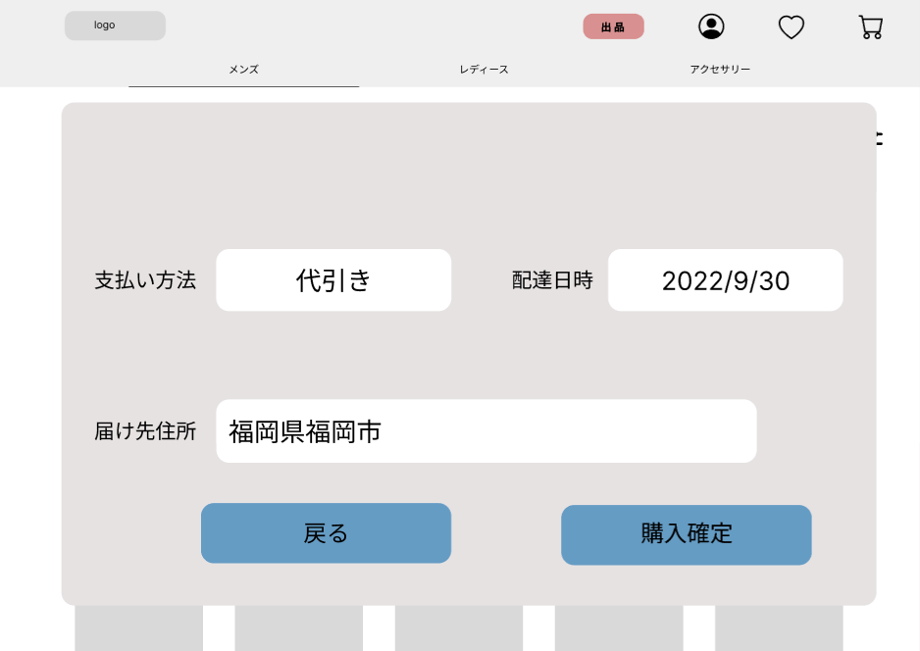

①
 |  |  |  |  |  |  |  |  |  |  |  |  | １．表示画面をみて、問題がないか確認する
②
 |  |  |  |  |  |  |  |  |  |  |  |  | １－１ 入力内容に変更がなければ購入確定ボタンを押下し、
 |  |  |  |  |  |  |  |  |  |  |  |  | 購入確定画面(G2-3-2-3)へ遷移する

 |  |  |  |  |  |  |  |  |  |  |  |  | １－２ 入力内容に変更がある場合、戻るボタンを押下し、
 |  |  |  |  |  |  |  |  |  |  |  |  | 支払い入力画面(G2-3-2-1)へ遷移する
③

④
⑤

使用する部品
識別ID | ラベル |  | 入力／表示 | 部品の種類 |  | 表示桁数 | 入力桁数 | データ型 | 文字種 | 初期表示 | 設定元 |  | 設定先 | 説明
① | 支払い方法 |  | 表示 | 文字列 |  | 20桁 | - | - | - | - |  |  |  | 支払い方法を表示
② | 配達日時 |  | 表示 | 文字列 |  | 20桁 | - | - | - | - |  |  |  | 配達日時を表示
③ | 届け先住所 |  | 表示 | 文字列 |  | 100桁 | - | - | - | - |  |  |  | 届け先住所を表示
④ | 戻る |  | - | ボタン |  | - | - | - | - | - |  |  |  | 支払い入力画面(G2-3-2-1)へ遷移
⑤ | 購入確定 |  | - | ボタン |  | - | - | - | - | - |  |  |  | 購入確定画面(G2-3-2-3)へ遷移

2-3-2-3(購入確定画面)
画面レイアウト定義
共通情報 |  | システム名 | ショッピングサイト |  |  |  |  |  |  |  |  |  |  |  | 作成者
 |  | 工程名 | システム設計 |  |  |  |  |  |  |  |  |  |  |  | 作成日付
①
 |  | ドキュメント名 | ショッピングサイト 画面設計書 |  |  |  |  |  |  |  |  |  |  |  | バージョン
書誌情報 |  | 書誌名 | ショッピングサイト 画面レイアウト |  |  |  |  |  |  |  |  |  |  |  | 更新者
 |  | 画面ID | G2-3-2-3 |  | 画面の名称 |  | 購入確定画面 |  |  |  |  |  |  |  | 更新日付
 |  | 概要 | 購入の確定を表示する画面
レイアウト図 |  |  |  |  |  |  |  |  |  |  |  | 操作手順
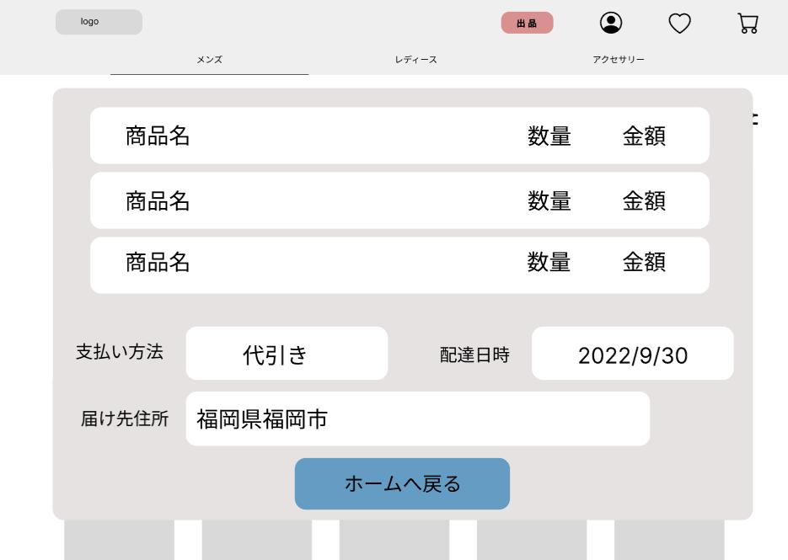

使用する部品
識別ID | ラベル |  | 入力／表示 | 部品の種類 |  | 表示桁数 | 入力桁数 | データ型 | 文字種 | 初期表示 | 設定元 |  | 設定先 | 説明

2-4-1（プロフィール画面）
画面レイアウト定義
共通情報 |  | システム名 | ショッピングサイト |  |  |  |  |  |  |  |  |  |  |  |  | 作成者 | 馬場琳太良
 |  | 工程名 | システム設計 |  |  |  |  |  |  |  |  |  |  |  |  | 作成日付
 |  | ドキュメント名 | ショッピングサイト 画面設計書 |  |  |  |  |  |  |  |  |  |  |  |  | バージョン
書誌情報 |  | 書誌名 | ショッピングサイト 画面レイアウト |  |  |  |  |  |  |  |  |  |  |  |  | 更新者
 |  | 画面ID | G2-4-1 |  | 画面の名称 |  | プロフィール画面 |  |  |  |  |  |  |  |  | 更新日付
 |  | 概要 | プロフィールを表示する画面
レイアウト図 |  |  |  |  |  |  |  |  |  |  |  | 操作手順

①
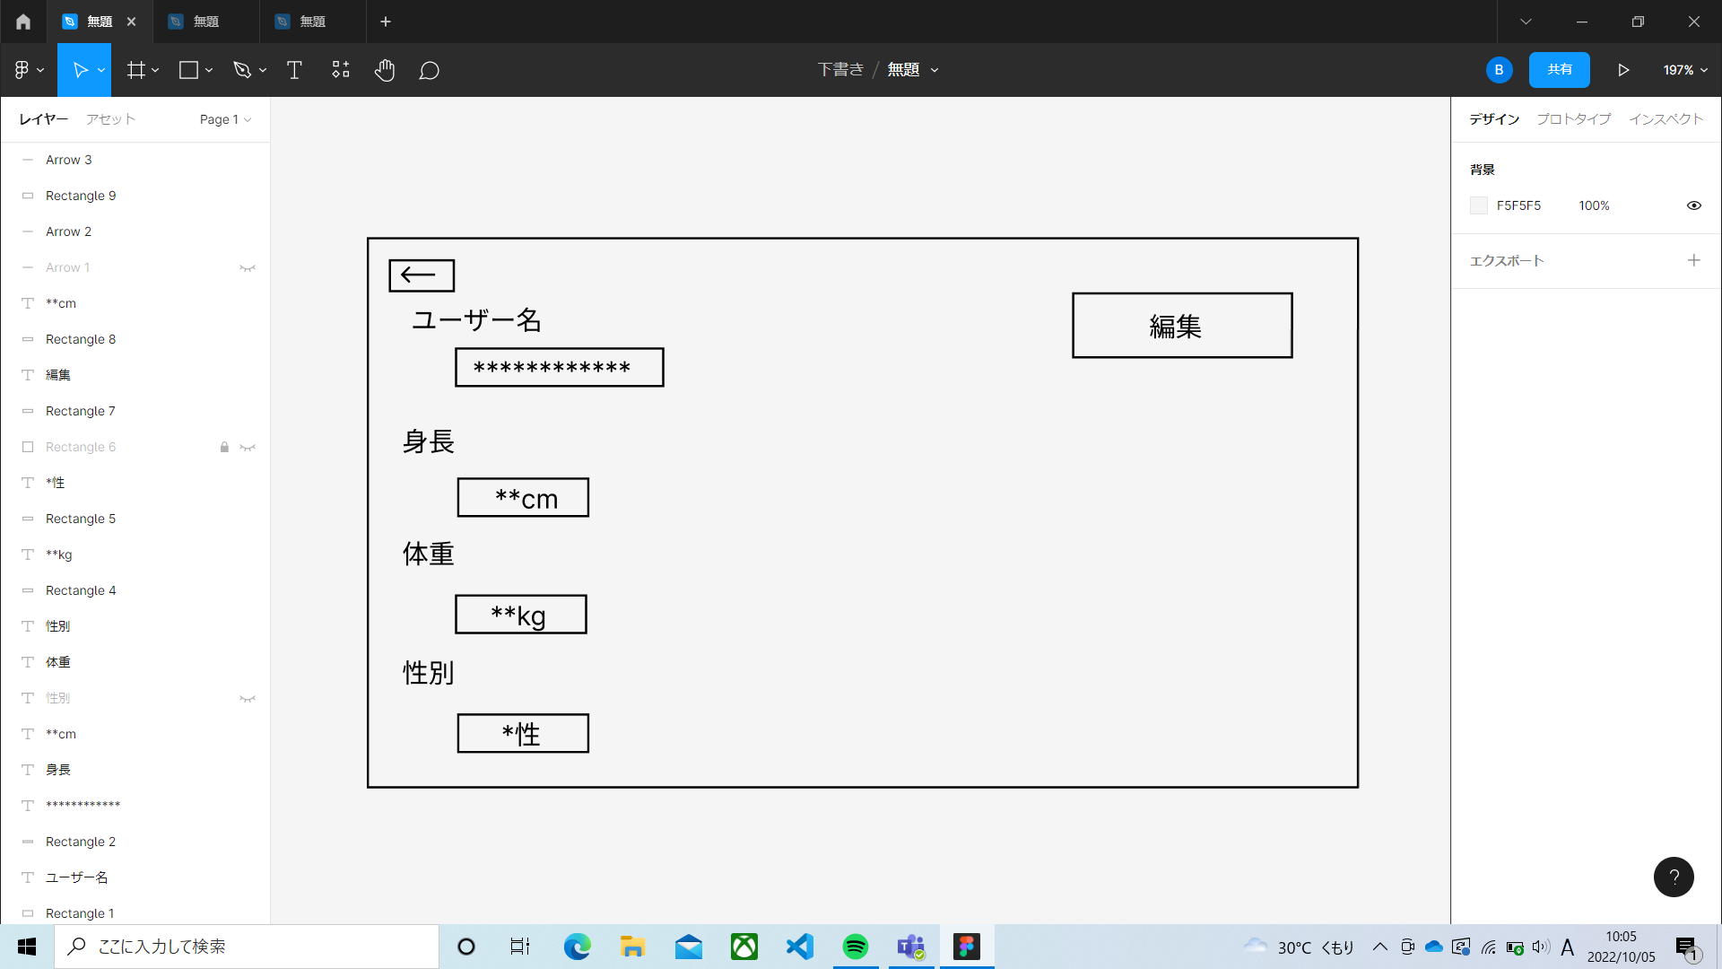
 |  |  |  |  |  |  |  |  |  |  | ① | ←ボタン | ・・・ | ホーム画面に戻る
 |  |  |  |  |  |  |  |  |  |  | ② | 編集ボタン | ・・・ | プロフィール編集画面に移動
②
①

②

②

②
①

使用する部品
識別ID | ラベル |  | 入力／表示 | 部品の種類 |  | 表示桁数 | 入力桁数 | データ型 | 文字種 | 初期表示 | 設定元 |  | 設定先 |  | 説明
① | ← |  | - | ボタン |  | - | - | - | - | - | - |  | - |  | ホーム画面に戻るボタン
② | 編集 |  | - | ボタン |  | - | - | - | - | - | - |  | - |  | プロフィール編集画面に移動するボタン

2-4-2（プロフィール編集画面）
画面レイアウト定義
共通情報 |  | システム名 | ショッピングサイト |  |  |  |  |  |  |  |  |  |  |  |  | 作成者 | 馬場琳太良
 |  | 工程名 | システム設計 |  |  |  |  |  |  |  |  |  |  |  |  | 作成日付
①
 |  | ドキュメント名 | ショッピングサイト 画面設計書 |  |  |  |  |  |  |  |  |  |  |  |  | バージョン
書誌情報 |  | 書誌名 | ショッピングサイト 画面レイアウト |  |  |  |  |  |  |  |  |  |  |  |  | 更新者
 |  | 画面ID | G-2-4-2 |  | 画面の名称 |  | プロフィール編集画面 |  |  |  |  |  |  |  |  | 更新日付
 |  | 概要 | プロフィールを編集する画面
レイアウト図 |  |  |  |  |  |  |  |  |  |  |  | 操作手順

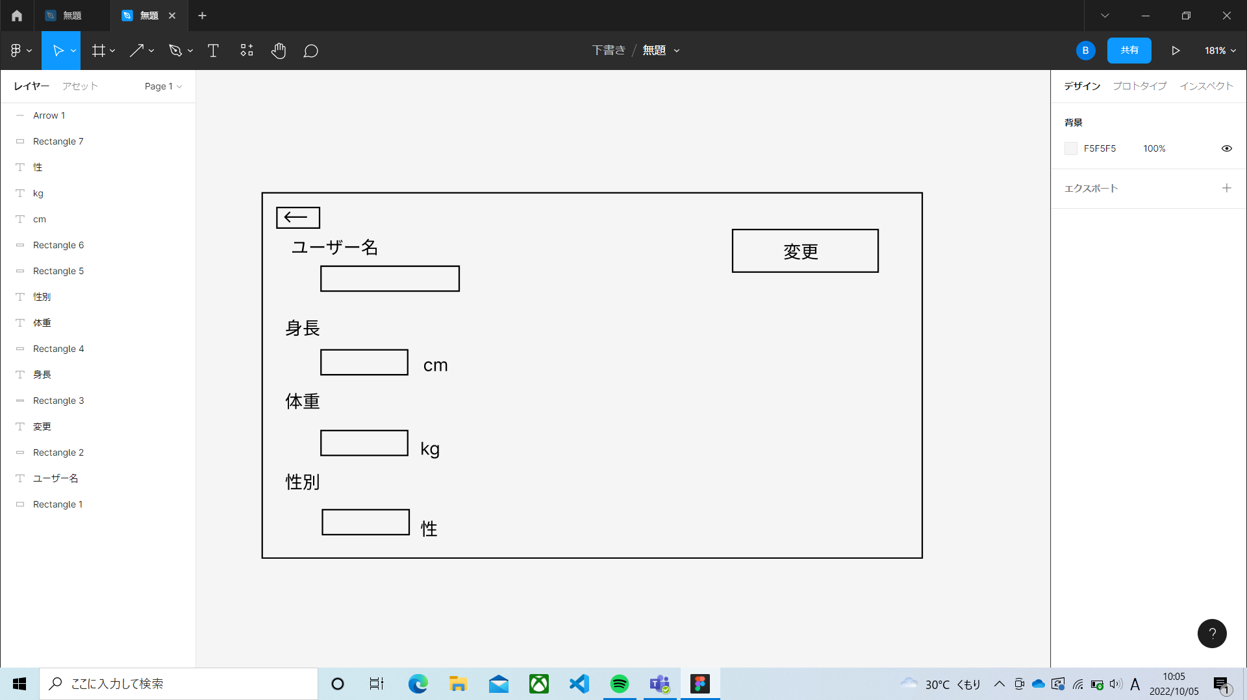
①
②
 |  |  |  |  |  |  |  |  |  |  | ① | ←ボタン | ・・・ | ホーム画面に戻る
 |  |  |  |  |  |  |  |  |  |  | ② | 変更ボタン | ・・・ | プロフィールを変更する
 |  |  |  |  |  |  |  |  |  |  | ③ | ユーザー | ・・・ | ユーザー名を変更する
 |  |  |  |  |  |  |  |  |  |  | ④ | 身長ボタン | ・・・ | 身長を入力する
 |  |  |  |  |  |  |  |  |  |  | ⑤ | 体重ボタン | ・・・ | 体重を入力する
③
 |  |  |  |  |  |  |  |  |  |  | ⑥ | 性別ボタン | ・・・ | 性別を入力する

④

⑤

⑥

使用する部品
識別ID | ラベル |  | 入力／表示 | 部品の種類 |  | 表示桁数 | 入力桁数 | データ型 | 文字種 | 初期表示 | 設定元 |  | 設定先 |  | 説明
① | ← |  | - | ボタン |  | - | - | - | - | - | - |  | - |  | プロフィール画面に戻るボタン
② | 変更 |  | - | ボタン |  | - | - | - | - | - | - |  | - |  | プロフィール編集を確定するボタン
③ | ユーザーボタン |  | 入力 | テキストボックス |  | - | - | - | - | - | - |  | - |  | ユーザー名を入力するテキストボックス
④ | 身長ボタン |  | 入力 | テキストボックス |  | - | - | - | - | - | - |  | - |  | 身長を入力するテキストボックス
⑤ | 体重ボタン |  | 入力 | テキストボックス |  | - | - | - | - | - | - |  | - |  | 体重を入力するテキストボックス
⑥ | 性別ボタン |  | 入力 | テキストボックス |  | - | - | - | - | - | - |  | - |  | 性別を入力するテキストボックス

3-1
画面レイアウト定義
共通情報 |  | システム名 |  |  |  |  |  |  |  |  |  |  |  |  | 作成者
 |  | 工程名 |  |  |  |  |  |  |  |  |  |  |  |  | 作成日付
 |  | ドキュメント名 |  |  |  |  |  |  |  |  |  |  |  |  | バージョン
書誌情報 |  | 書誌名 |  |  |  |  |  |  |  |  |  |  |  |  | 更新者
 |  | 画面ID |  |  | 画面の名称 |  |  |  |  |  |  |  |  |  | 更新日付
 |  | 概要
レイアウト図 |  |  |  |  |  |  |  |  |  |  |  | 操作手順
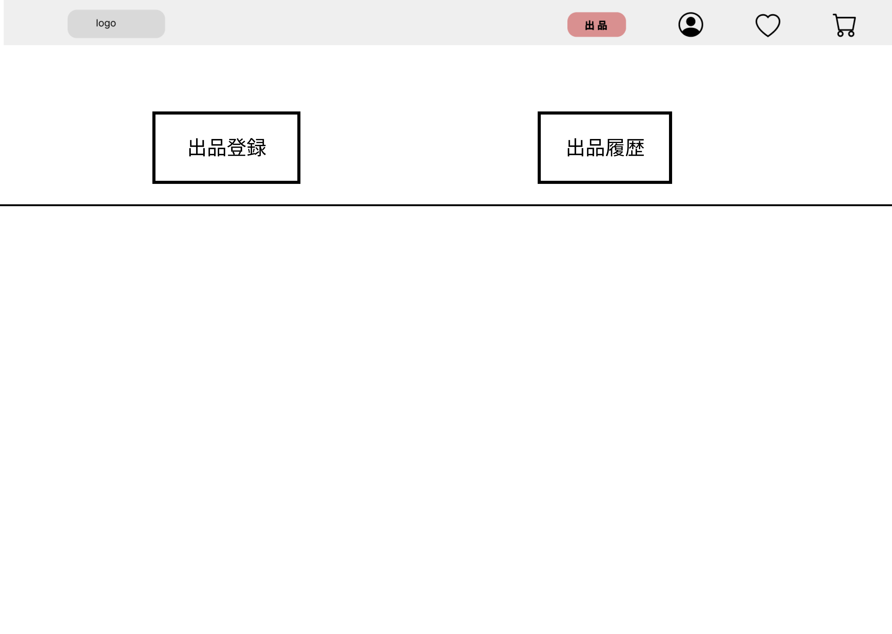
①
①

 |  |  |  |  |  |  |  |  |  |  |  | 1 | 出品登録ボタンを押下する
 |  |  |  |  |  |  |  |  |  |  |  | 1_1 | 3_2_1へ遷移する

 |  |  |  |  |  |  |  |  |  |  |  | 2 | 出品履歴ボタンを押下する
 |  |  |  |  |  |  |  |  |  |  |  | 2_1 | 3_3_1へ遷移する

 |  |  |  |  | 出品履歴

使用する部品
識別ID | ラベル |  | 入力／表示 | 部品の種類 |  | 表示桁数 | 入力桁数 | データ型 | 文字種 | 初期表示 | 設定元 |  | 設定先 | 説明
① | 出品登録 |  | - | ボタン |  | - | - | - | - | - | - |  | - | 3-2-1(出品登録画面)に遷移
② | 出品履歴 |  | 表示 | 画像 |  | - | - | - | - | - | - |  | - | 3-3-1(出品履歴画面)に遷移

3-2-1
①
画面レイアウト定義
共通情報 |  | システム名 |  |  |  |  |  |  |  |  |  |  |  |  | 作成者
 |  | 工程名 |  |  |  |  |  |  |  |  |  |  |  |  | 作成日付
 |  | ドキュメント名 |  |  |  |  |  |  |  |  |  |  |  |  | バージョン
書誌情報 |  | 書誌名 |  |  |  |  |  |  |  |  |  |  |  |  | 更新者
 |  | 画面ID |  |  | 画面の名称 |  |  |  |  |  |  |  |  |  | 更新日付
 |  | 概要
レイアウト図 |  |  |  |  |  |  |  |  |  |  |  | 操作手順
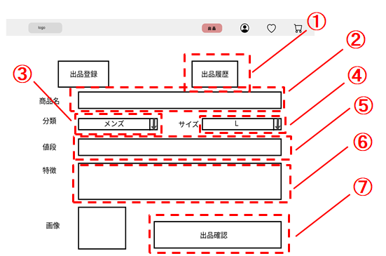

 |  |  |  |  |  |  |  |  |  |  |  | 1 | 出品履歴ボタンを押下する
 |  |  |  |  |  |  |  |  |  |  |  | 1_1 | 3_3_1に遷移する

 |  |  |  |  |  |  |  |  |  |  |  | 2 | 商品名をテキストボックスへ入力する

 |  |  |  |  |  |  |  |  |  |  |  | 3 | 分類をセレクトボックスで選択する

 |  |  |  |  |  |  |  |  |  |  |  | 4 | サイズをセレクトボックスで選択する

⑧
 |  |  |  |  |  |  |  |  |  |  |  | 5 | 値段をテキストボックスへ入力する

 |  |  |  |  |  |  |  |  |  |  |  | 6 | 特徴をテキストボックスへ入力する

 |  |  |  |  |  |  |  |  |  |  |  | 7 | 画像をアップロードする

 |  |  |  |  |  |  |  |  |  |  |  | 8 | 出品確認ボタンを押下する
 |  |  |  |  |  |  |  |  |  |  |  | 8_1 | 3_2_2に遷移する

使用する部品
識別ID | ラベル |  | 入力／表示 | 部品の種類 |  | 表示桁数 | 入力桁数 | データ型 | 文字種 | 初期表示 | 設定元 |  | 設定先 | 説明
① | 出品履歴 |  | 表示 | 画像 |  | - | - | - | - | - | - |  | - | 3-3-1(出品履歴画面)に遷移
② | 商品名 |  | 入力 | テキストボックス |  | - | 50 | 文字列 | - | - | - |  | - | 商品名を入力する
③ | 分類 |  | 入力 | セレクトボックス |  | 20 | - | 文字列 | - | - | - |  | - | 商品の分類を選択する
④ | サイズ |  | 入力 | セレクトボックス |  | 20 | - | 文字列 | - | - | - |  | - | 商品の分類を選択する
⑤ | 値段 |  | 入力 | テキストボックス |  | - | 20 | 数値 | - | - | - |  | - | 値段を入力する
⑥ | 特徴 |  | 入力 | テキストボックス |  | - | 300 | 文字列 | - | - | - |  | - | 特徴を入力する
⑦ | 画像 |  | 入力 | ファイル |  | - | - | 文字列 | - | - | - |  | - | 画像をアップロードする
⑧ | 出品確認 |  | 表示 | ボタン |  | - | - | - | - | - | - |  | - | 3-2-2(出品登録確認画面)に遷移

3-2-2
画面レイアウト定義
共通情報 |  | システム名 |  |  |  |  |  |  |  |  |  |  |  |  | 作成者
 |  | 工程名 |  |  |  |  |  |  |  |  |  |  |  |  | 作成日付
 |  | ドキュメント名 |  |  |  |  |  |  |  |  |  |  |  |  | バージョン
書誌情報 |  | 書誌名 |  |  |  |  |  |  |  |  |  |  |  |  | 更新者
 |  | 画面ID |  |  | 画面の名称 |  |  |  |  |  |  |  |  |  | 更新日付
 |  | 概要
レイアウト図 |  |  |  |  |  |  |  |  |  |  |  | 操作手順

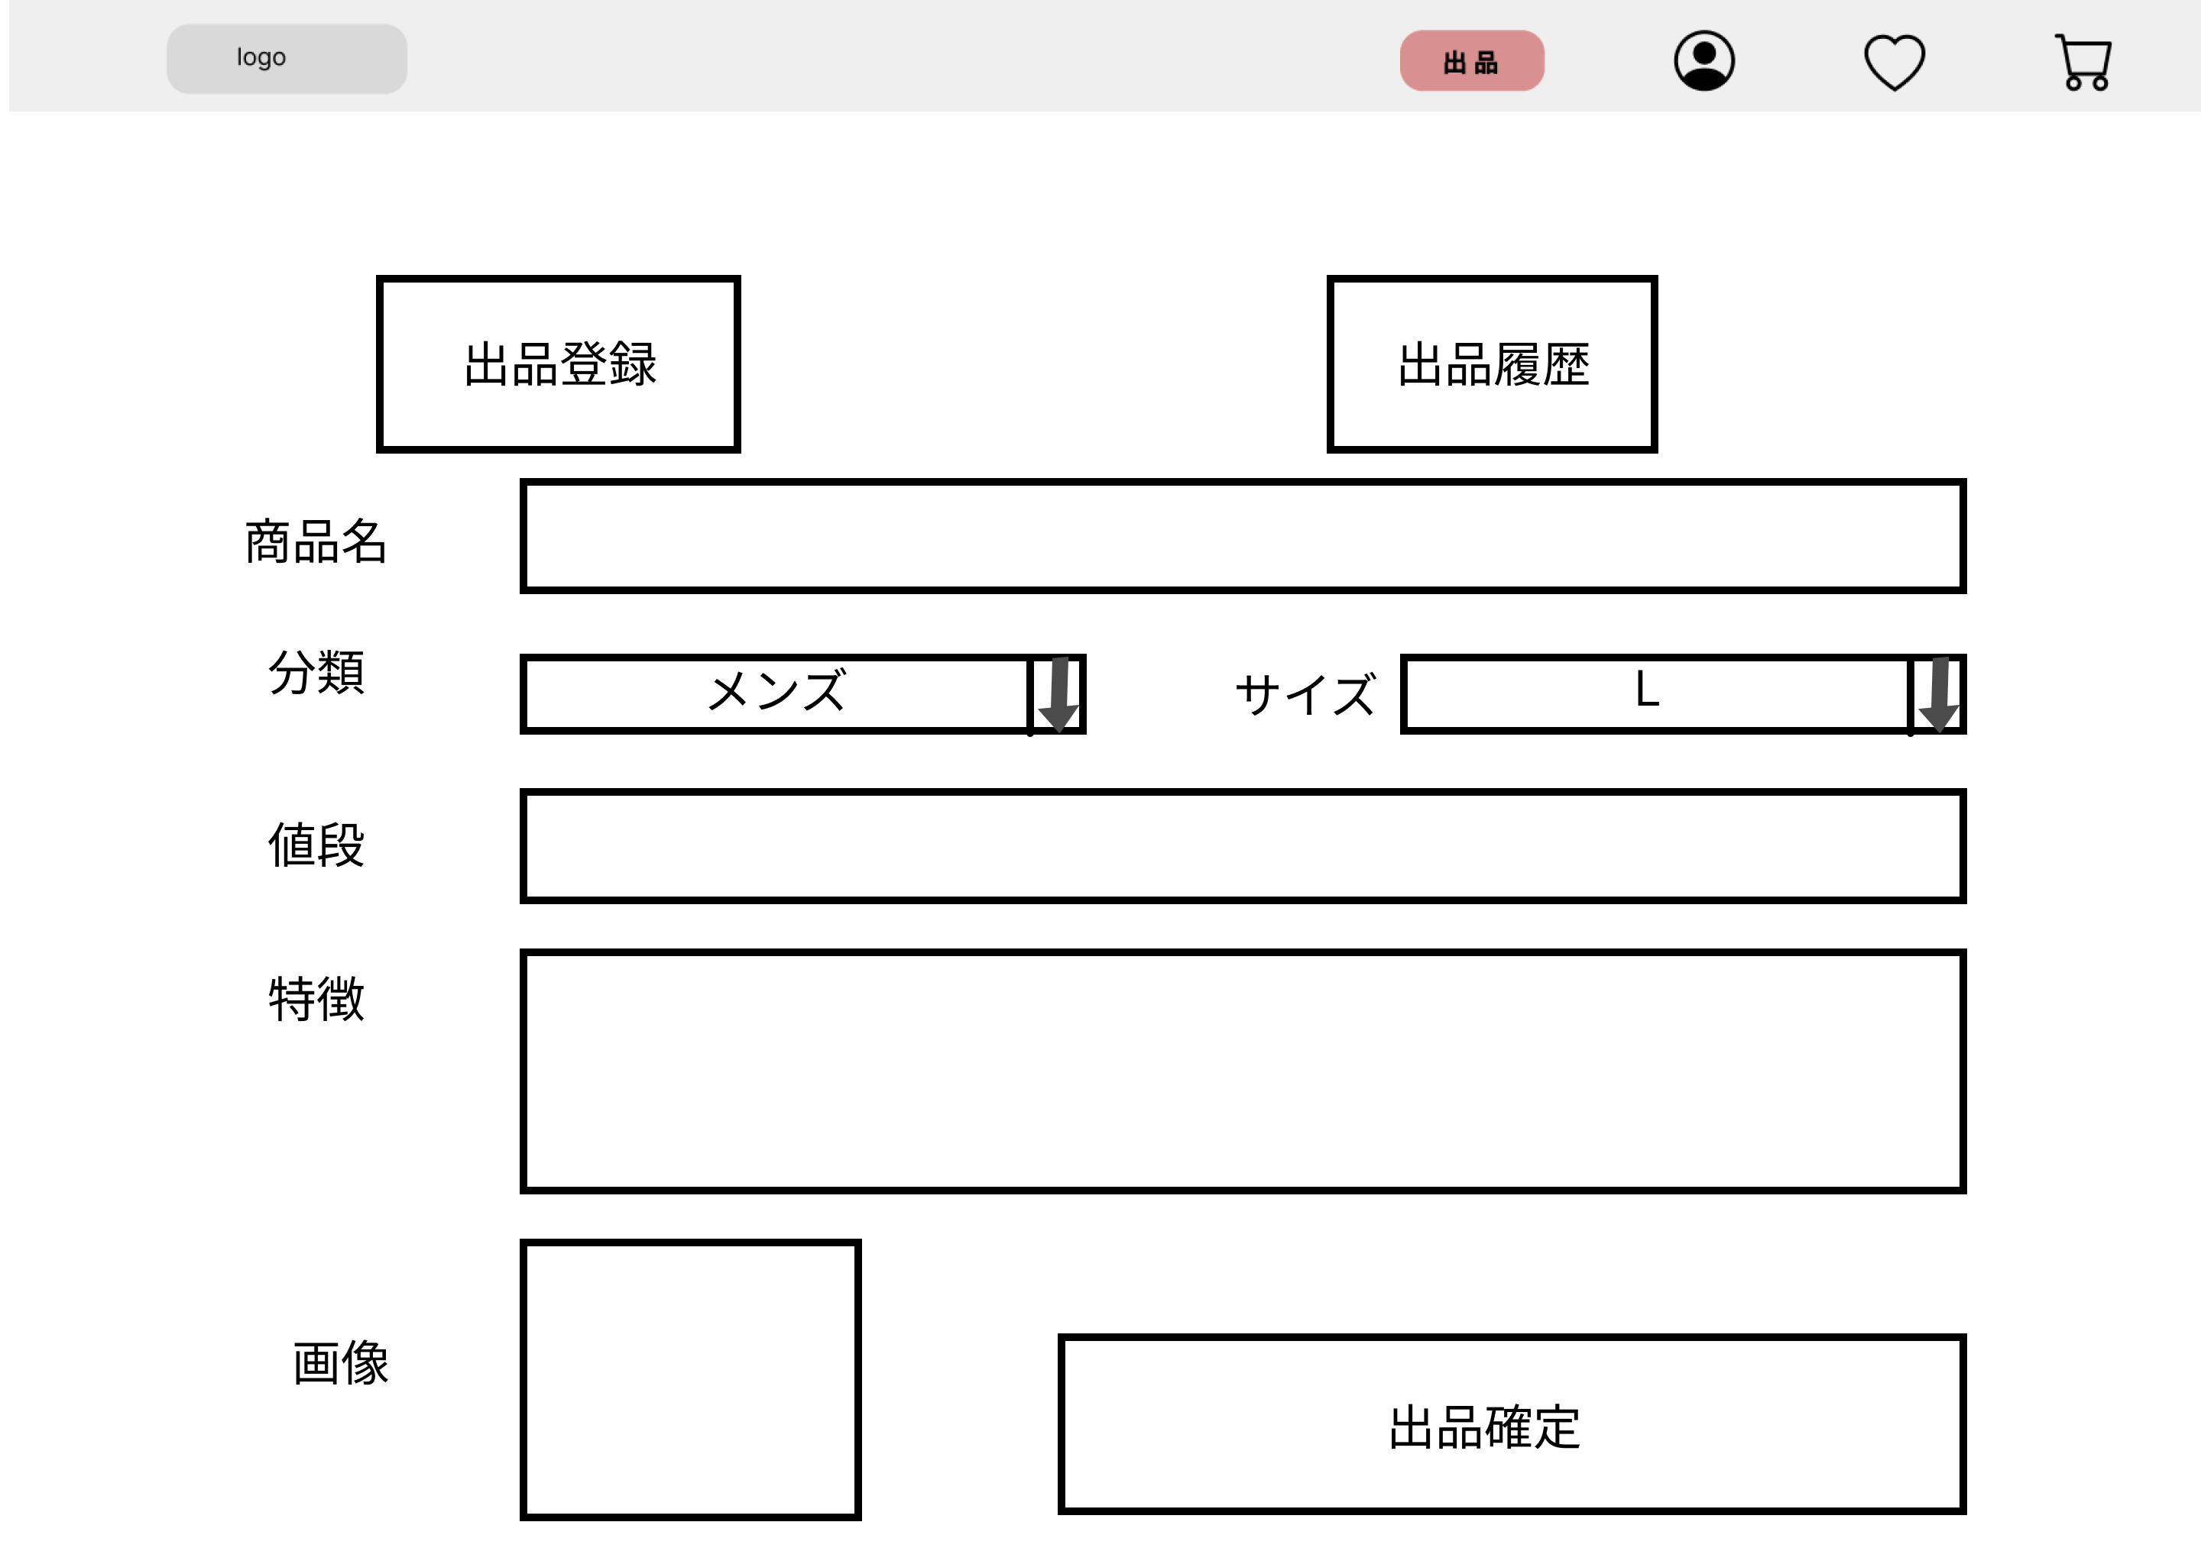
 |  |  |  |  |  |  |  |  |  |  |  | 1 | 出品確定ボタンを押下する
 |  |  |  |  |  |  |  |  |  |  |  | 1_1 | 3_2_3に遷移する

①

使用する部品
識別ID | ラベル |  | 入力／表示 | 部品の種類 |  | 表示桁数 | 入力桁数 | データ型 | 文字種 | 初期表示 | 設定元 |  | 設定先 | 説明
① | 出品確定 |  | 表示 | ボタン |  | - | - | - | - | - | - |  | - | 3-2-3(出品登録完了画面)に遷移

3-2-3
画面レイアウト定義
共通情報 |  | システム名 |  |  |  |  |  |  |  |  |  |  |  |  | 作成者
 |  | 工程名 |  |  |  |  |  |  |  |  |  |  |  |  | 作成日付
 |  | ドキュメント名 |  |  |  |  |  |  |  |  |  |  |  |  | バージョン
書誌情報 |  | 書誌名 |  |  |  |  |  |  |  |  |  |  |  |  | 更新者
 |  | 画面ID |  |  | 画面の名称 |  |  |  |  |  |  |  |  |  | 更新日付
 |  | 概要
レイアウト図 |  |  |  |  |  |  |  |  |  |  |  | 操作手順

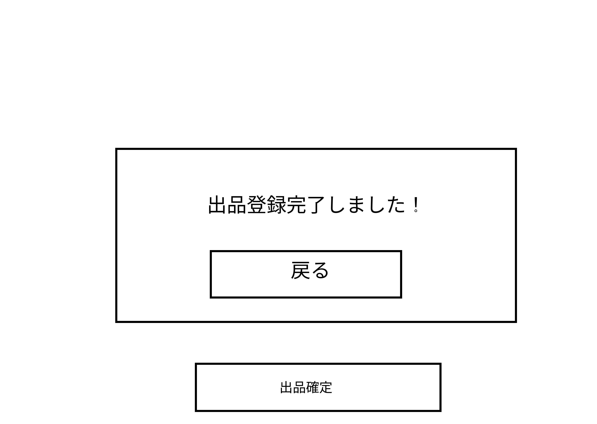
 |  |  |  |  |  |  |  |  |  |  |  | 1 | 戻るボタンを押下する

 |  |  |  |  |  |  |  |  |  |  |  | 2 | 出品確定ボタンを押下する

①

②

使用する部品
識別ID | ラベル |  | 入力／表示 | 部品の種類 |  | 表示桁数 | 入力桁数 | データ型 | 文字種 | 初期表示 | 設定元 |  | 設定先 | 説明
① | 戻る |  | 表示 | ボタン |  | - | - | - | - | - | - |  | - | 3-1(商品出品画面)に遷移

3-3-1
画面レイアウト定義
共通情報 |  | システム名 |  |  |  |  |  |  |  |  |  |  |  |  | 作成者
 |  | 工程名 |  |  |  |  |  |  |  |  |  |  |  |  | 作成日付
 |  | ドキュメント名 |  |  |  |  |  |  |  |  |  |  |  |  | バージョン
書誌情報 |  | 書誌名 |  |  |  |  |  |  |  |  |  |  |  |  | 更新者
 |  | 画面ID |  |  | 画面の名称 |  |  |  |  |  |  |  |  |  | 更新日付
 |  | 概要
レイアウト図 |  |  |  |  |  |  |  |  |  |  |  | 操作手順

①

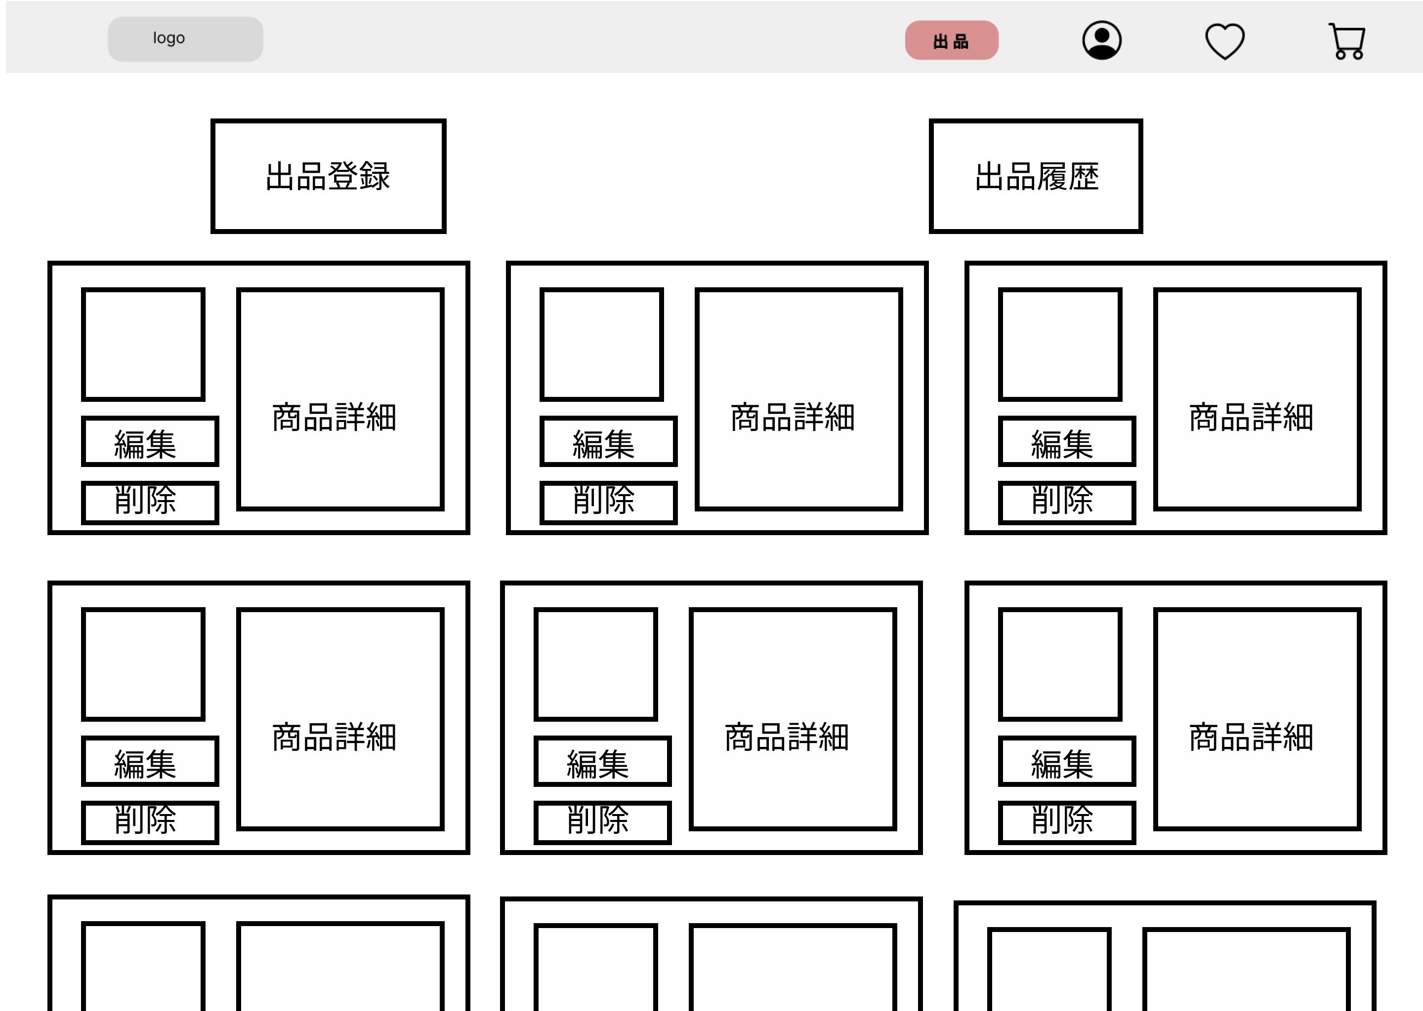
②
 |  |  |  |  |  |  |  |  |  |  |  | 1 | 出品登録ボタンを押下する
 |  |  |  |  |  |  |  |  |  |  |  | 1_1 | 3_2_1に遷移する
⑤
 |  |  |  |  |  |  |  |  |  |  |  | 2 | 画像が表示される
③
 |  |  |  |  |  |  |  |  |  |  |  | 3 | 編集ボタンを押下する
 |  |  |  |  |  |  |  |  |  |  |  | 3_1 | 3_3_2_1に遷移する
④
 |  |  |  |  |  |  |  |  |  |  |  | 4 | 削除ボタンを押下する
 |  |  |  |  |  |  |  |  |  |  |  | 4_1 | 3_3_3_1に遷移する

 |  |  |  |  |  |  |  |  |  |  |  | 5 | 商品詳細を記載する

使用する部品
識別ID | ラベル |  | 入力／表示 | 部品の種類 |  | 表示桁数 | 入力桁数 | データ型 | 文字種 | 初期表示 | 設定元 |  | 設定先 | 説明
① | 出品登録 |  | 表示 | ボタン |  | - | － | － | - | - | - |  | - | 3-2-1(出品登録画面)に遷移
② | 画像 |  | 表示 | 画像 |  | - | - | - | - | - | - |  | - | 画像を表示する
③ | 編集 |  | 表示 | ボタン |  | - | - | - | - | - | - |  | - | 3-3-2-1(出品商品編集画面)に遷移
④ | 削除 |  | 表示 | ボタン |  | - | - | - | - | - | - |  | - | 3-3-3-1(出品商品編集画面)に遷移
⑤ | 商品詳細 |  | 表示 | テキスト |  | 300 | - | 文字列 | - | - | - |  | - | 商品の詳細

3-3-2-1
画面レイアウト定義
共通情報 |  | システム名 |  |  |  |  |  |  |  |  |  |  |  |  | 作成者
 |  | 工程名 |  |  |  |  |  |  |  |  |  |  |  |  | 作成日付
 |  | ドキュメント名 |  |  |  |  |  |  |  |  |  |  |  |  | バージョン
書誌情報 |  | 書誌名 |  |  |  |  |  |  |  |  |  |  |  |  | 更新者
 |  | 画面ID |  |  | 画面の名称 |  |  |  |  |  |  |  |  |  | 更新日付
 |  | 概要
レイアウト図 |  |  |  |  |  |  |  |  |  |  |  | 操作手順
①
②

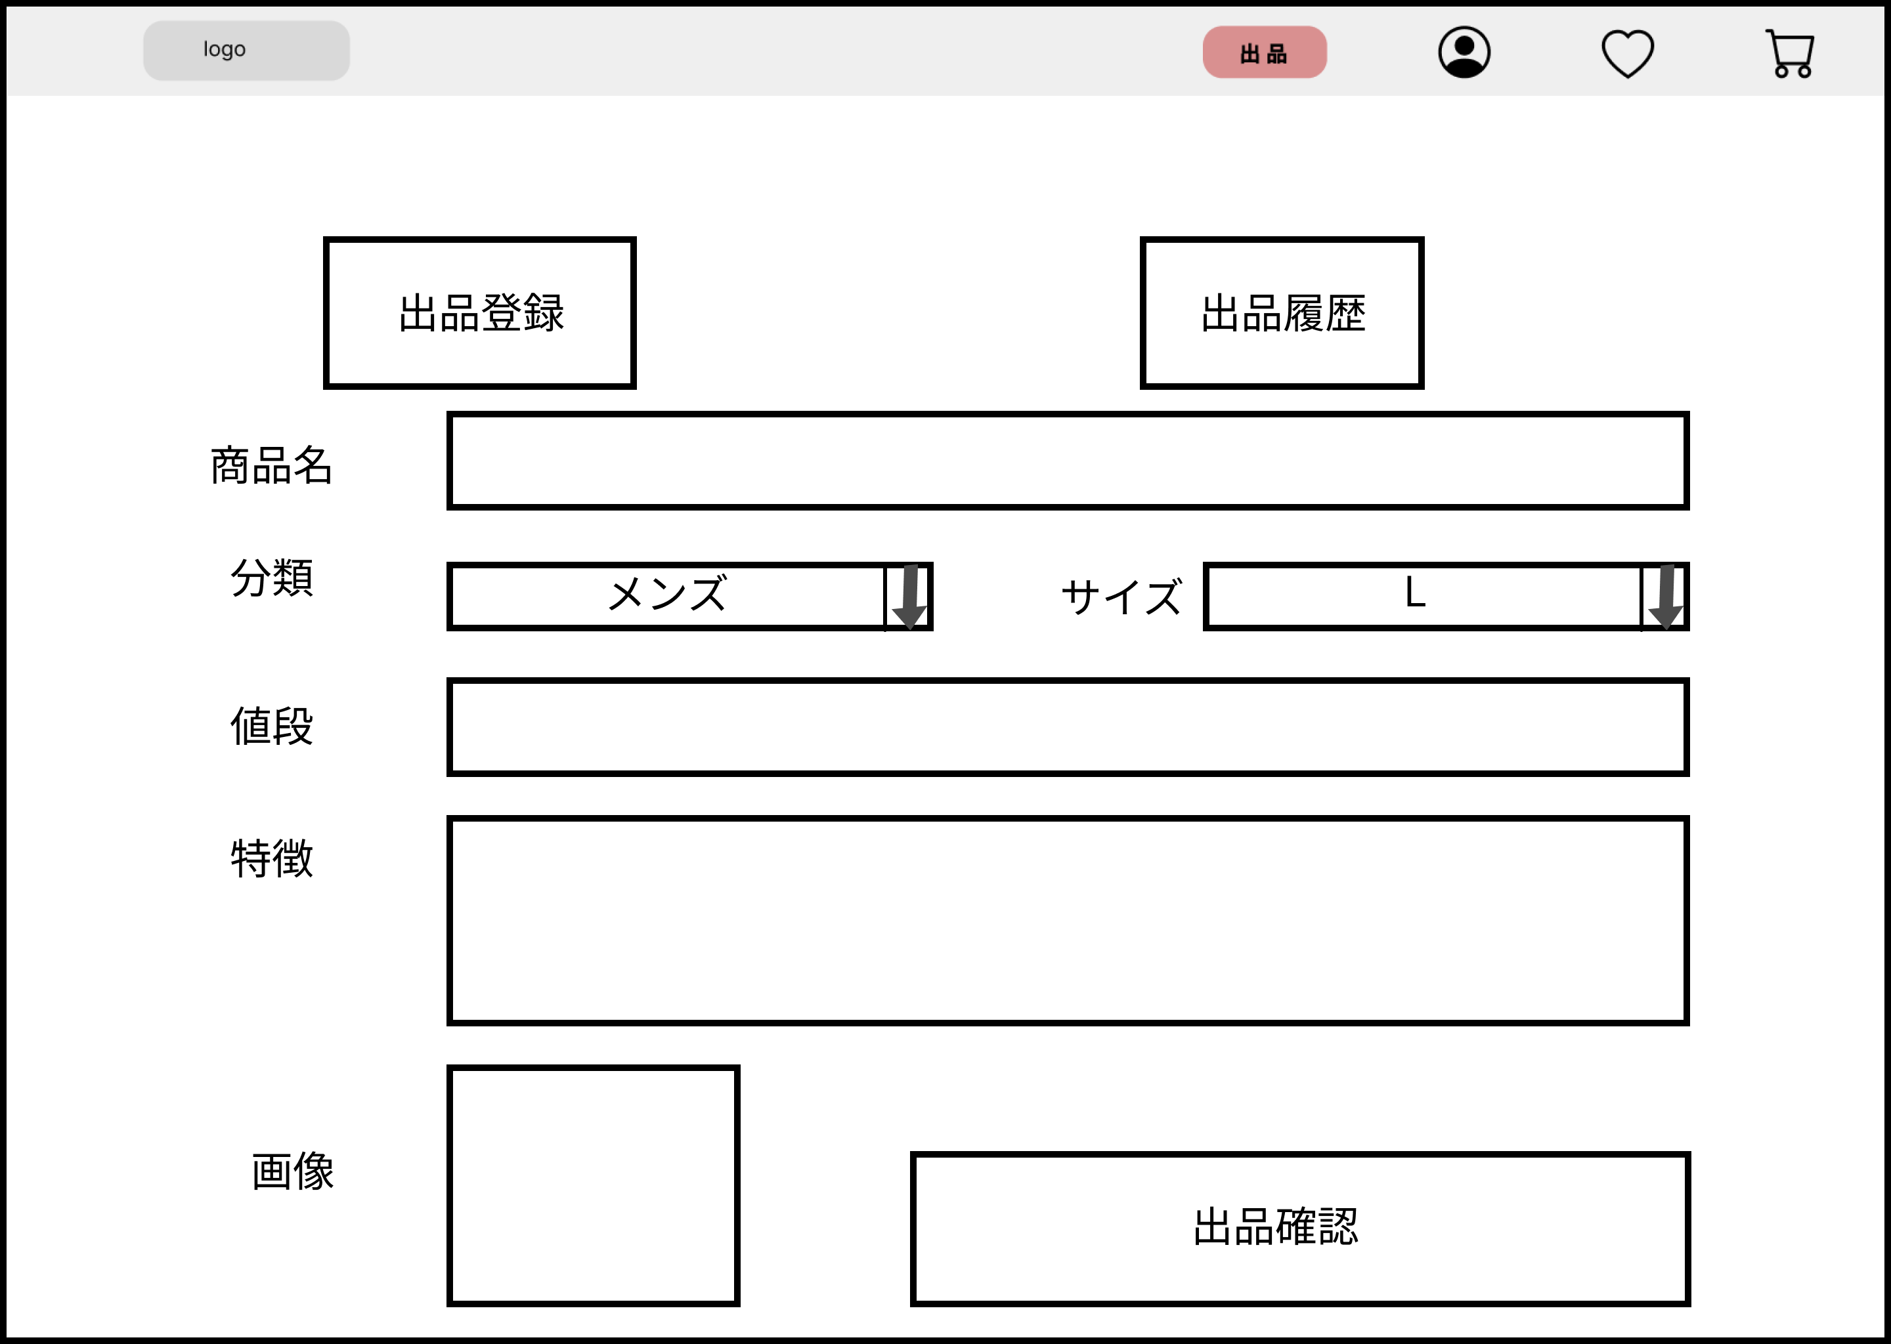
 |  |  |  |  |  |  |  |  |  |  |  | 1 | 出品登録ボタンを押下する |  | 9 | 出品確認ボタンを押下する
 |  |  |  |  |  |  |  |  |  |  |  | 1_1 | 3_2_1に遷移する |  | 9_1 | 3_2_3に遷移する
⑤
④
 |  |  |  |  |  |  |  |  |  |  |  | 2 | 出品履歴ボタンを押下する
 |  |  |  |  |  |  |  |  |  |  |  | 2_1 | 3_3_1に遷移する

⑦
 |  |  |  |  |  |  |  |  |  |  |  | 3 | 商品名をテキストボックスに入力する
③
⑥
 |  |  |  |  |  |  |  |  |  |  |  | 4 | 分類をセレクトボックスで選択する
⑧
 |  |  |  |  |  |  |  |  |  |  |  | 5 | サイズをセレクトボックスで選択する

 |  |  |  |  |  |  |  |  |  |  |  | 6 | 値段をテキストボックスに入力する
⑨
 |  |  |  |  |  |  |  |  |  |  |  | 7 | 特徴をテキストボックスに入力する

 |  |  |  |  |  |  |  |  |  |  |  | 8 | 画像をアップロードする

使用する部品
識別ID | ラベル |  | 入力／表示 | 部品の種類 |  | 表示桁数 | 入力桁数 | データ型 | 文字種 | 初期表示 | 設定元 |  | 設定先 | 説明
① | 出品登録 |  | 表示 | 画像 |  | - | - | - | - | - | - |  | - | 3-2-1(出品登録画面)に遷移
② | 出品履歴 |  | 表示 | 画像 |  | - | - | - | - | - | - |  | - | 3-3-1(出品履歴画面)に遷移
③ | 商品名 |  | 入力 | テキストボックス |  | - | 50 | 文字列 | - | - | - |  | - | 商品名を入力する
④ | 分類 |  | 入力 | セレクトボックス |  | 20 | - | 文字列 | - | - | - |  | - | 商品の分類を選択する
⑤ | サイズ |  | 入力 | セレクトボックス |  | 20 | - | 文字列 | - | - | - |  | - | 商品の分類を選択する
⑥ | 値段 |  | 入力 | テキストボックス |  | - | 20 | 数値 | - | - | - |  | - | 値段を入力する
⑦ | 特徴 |  | 入力 | テキストボックス |  | - | 300 | 文字列 | - | - | - |  | - | 特徴を入力する
⑧ | 画像 |  | 入力 | ファイル |  | - | - | 文字列 | - | - | - |  | - | 画像をアップロードする
⑨ | 出品確認 |  | 表示 | ボタン |  | - | - | - | - | - | - |  | - | 3-3-2-2(出品編集完了画面)に遷移

3-3-2-2
画面レイアウト定義
共通情報 |  | システム名 |  |  |  |  |  |  |  |  |  |  |  |  | 作成者
 |  | 工程名 |  |  |  |  |  |  |  |  |  |  |  |  | 作成日付
 |  | ドキュメント名 |  |  |  |  |  |  |  |  |  |  |  |  | バージョン
書誌情報 |  | 書誌名 |  |  |  |  |  |  |  |  |  |  |  |  | 更新者
 |  | 画面ID |  |  | 画面の名称 |  |  |  |  |  |  |  |  |  | 更新日付
 |  | 概要
レイアウト図 |  |  |  |  |  |  |  |  |  |  |  | 操作手順

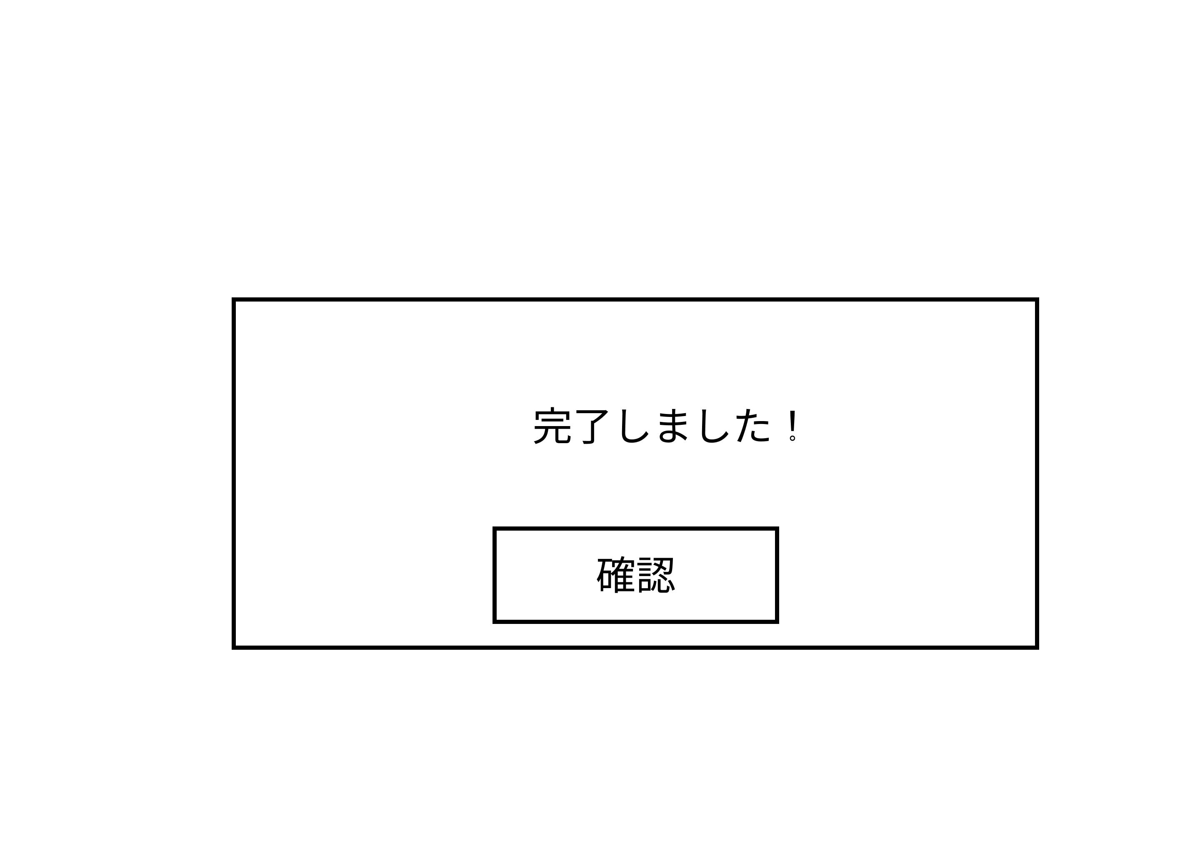

 |  |  |  |  |  |  |  |  |  |  |  | 1 | 確認ボタンを押下する

①

使用する部品
識別ID | ラベル |  | 入力／表示 | 部品の種類 |  | 表示桁数 | 入力桁数 | データ型 | 文字種 | 初期表示 | 設定元 |  | 設定先 | 説明
① | 確認 |  | 表示 | ボタン |  | - | - | - | - | - | - |  | - | 3-1(商品出品画面)に遷移

3-3-3-1
画面レイアウト定義
共通情報 |  | システム名 |  |  |  |  |  |  |  |  |  |  |  |  | 作成者
 |  | 工程名 |  |  |  |  |  |  |  |  |  |  |  |  | 作成日付
 |  | ドキュメント名 |  |  |  |  |  |  |  |  |  |  |  |  | バージョン
書誌情報 |  | 書誌名 |  |  |  |  |  |  |  |  |  |  |  |  | 更新者
 |  | 画面ID |  |  | 画面の名称 |  |  |  |  |  |  |  |  |  | 更新日付
 |  | 概要
レイアウト図 |  |  |  |  |  |  |  |  |  |  |  | 操作手順

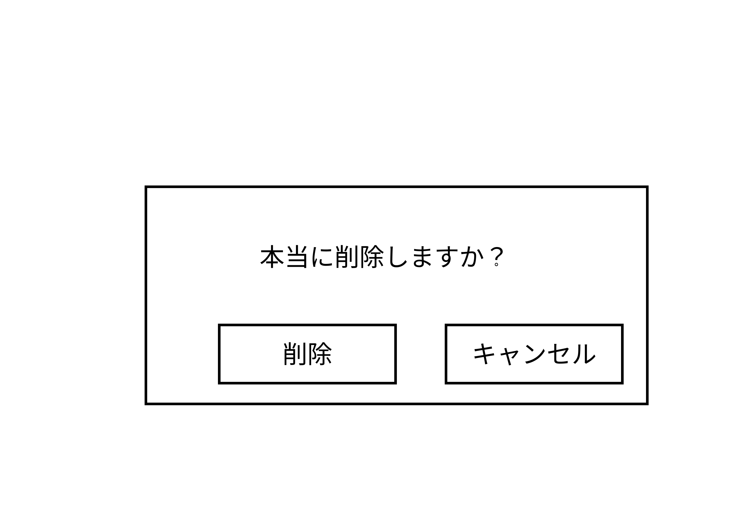
 |  |  |  |  |  |  |  |  |  |  |  | 1 | 削除ボタンを押下する
 |  |  |  |  |  |  |  |  |  |  |  | 1_1 | 3_3_3_2に遷移する

②
 |  |  |  |  |  |  |  |  |  |  |  | 2 | キャンセルボタンを押下する
 |  |  |  |  |  |  |  |  |  |  |  | 2_1 | 3_3_1に遷移する

①

使用する部品
識別ID | ラベル |  | 入力／表示 | 部品の種類 |  | 表示桁数 | 入力桁数 | データ型 | 文字種 | 初期表示 | 設定元 |  | 設定先 | 説明
① | 削除 |  | 表示 | ボタン |  | - | - | - | - | - | - |  | - | 3-3-3-1(商品出品画面)に遷移
② | キャンセル |  | 表示 | ボタン |  | - | - | - | - | - | - |  | - | 3-3-1(商品出品画面)に遷移

3-3-3-2
画面レイアウト定義
共通情報 |  | システム名 |  |  |  |  |  |  |  |  |  |  |  |  | 作成者
 |  | 工程名 |  |  |  |  |  |  |  |  |  |  |  |  | 作成日付
 |  | ドキュメント名 |  |  |  |  |  |  |  |  |  |  |  |  | バージョン
書誌情報 |  | 書誌名 |  |  |  |  |  |  |  |  |  |  |  |  | 更新者
 |  | 画面ID |  |  | 画面の名称 |  |  |  |  |  |  |  |  |  | 更新日付
 |  | 概要
レイアウト図 |  |  |  |  |  |  |  |  |  |  |  | 操作手順

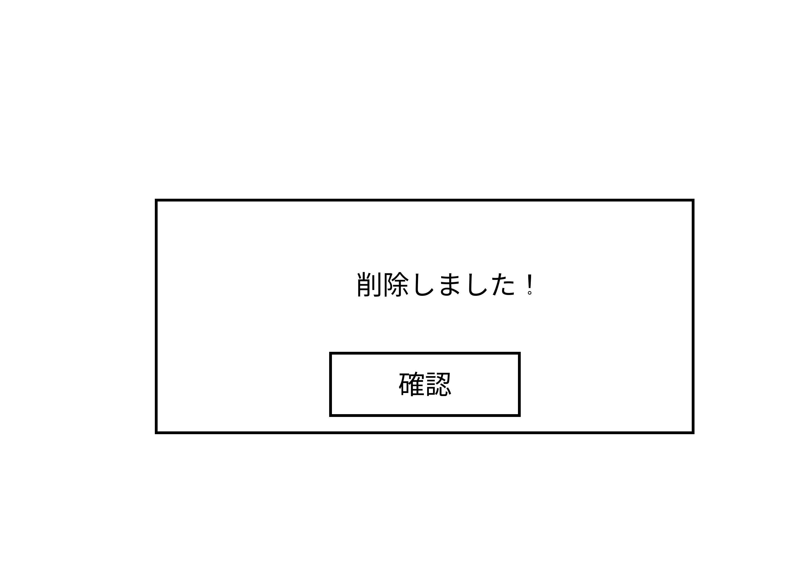
 |  |  |  |  |  |  |  |  |  |  |  | 1 | 確認を押下する

①

使用する部品
識別ID | ラベル |  | 入力／表示 | 部品の種類 |  | 表示桁数 | 入力桁数 | データ型 | 文字種 | 初期表示 | 設定元 |  | 設定先 | 説明
① | 確認 |  | 表示 | ボタン |  | - | - | - | - | - | - |  | - | 3-3-1(商品出品画面)に遷移

4_1(お気に入り画面)
画面レイアウト定義
共通情報 |  | システム名 |  |  |  |  |  |  |  |  |  |  |  |  | 作成者 | 山下
 |  | 工程名 |  |  |  |  |  |  |  |  |  |  |  |  | 作成日付
①
 |  | ドキュメント名 |  |  |  |  |  |  |  |  |  |  |  |  | バージョン
書誌情報 |  | 書誌名 |  |  |  |  |  |  |  |  |  |  |  |  | 更新者
 |  | 画面ID |  |  | 画面の名称 |  |  |  |  |  |  |  |  |  | 更新日付
③
 |  | 概要
レイアウト図 |  |  |  |  |  |  |  |  |  |  |  | 操作手順
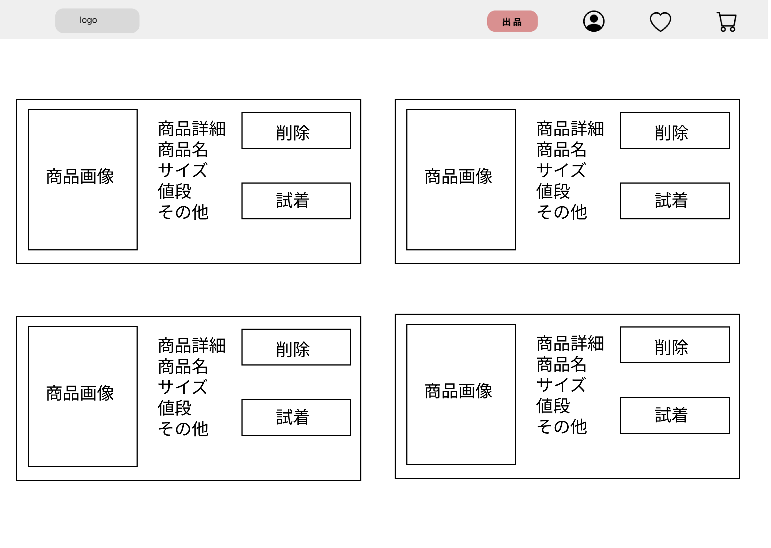
①
 |  |  |  |  |  |  |  |  |  |  |  | お気に入り登録した商品を閲覧する
 |  |  |  |  |  |  |  |  |  |  | 1 | 商品画像を押し、商品の詳細へ(4_2_1)移動する
 |  |  |  |  |  |  |  |  |  |  | 2 | 試着ボタンを押し、商品の試着へ(4_2_2)移動する
 |  |  |  |  |  |  |  |  |  |  | 3 | 削除ボタンを押すと、お気に入りから削除される

①

②

使用する部品
識別ID | ラベル |  | 入力／表示 | 部品の種類 |  | 表示桁数 | 入力桁数 | データ型 | 文字種 | 初期表示 | 設定元 |  | 設定先 | 説明
① | 詳細ボタン |  | - | ボタン |  | - | - | - | - | - | - |  |  | 商品の詳細を表示
② | 試着ボタン |  | - | ボタン |  | - | - | - | - | - | - |  |  | 商品の試着を表示
③ | 削除ボタン |  | - | ボタン |  | - | - | - | - | - | - |  |  | お気に入りから商品が削除される

4_2_1(お気に入り洋服詳細画面)
画面レイアウト定義
共通情報 |  | システム名 |  |  |  |  |  |  |  |  |  |  |  |  | 作成者 | 山下
 |  | 工程名 |  |  |  |  |  |  |  |  |  |  |  |  | 作成日付
 |  | ドキュメント名 |  |  |  |  |  |  |  |  |  |  |  |  | バージョン
書誌情報 |  | 書誌名 |  |  |  |  |  |  |  |  |  |  |  |  | 更新者
 |  | 画面ID |  |  | 画面の名称 |  |  |  |  |  |  |  |  |  | 更新日付
 |  | 概要
レイアウト図 |  |  |  |  |  |  |  |  |  |  |  | 操作手順
 |  |  |  |  |  |  |  |  |  |  |  | お気に入り登録した商品の詳細を閲覧する
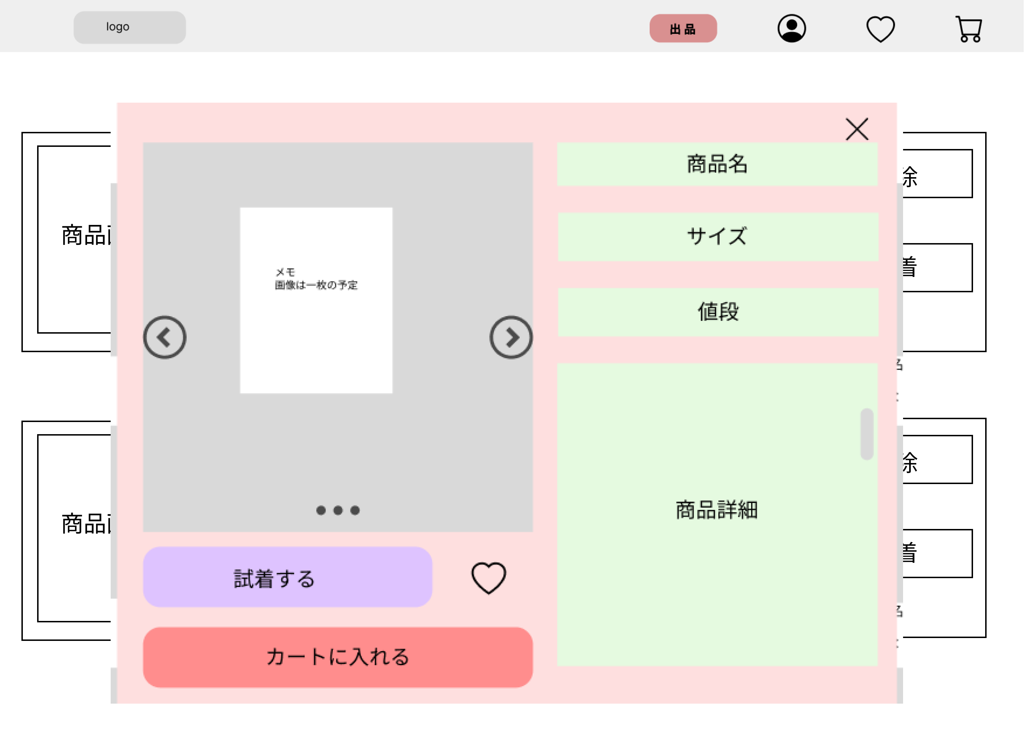
 |  |  |  |  |  |  |  |  |  |  | 1 | 試着するボタンを押すと、試着画面へ(4_2_2)移動する
 |  |  |  |  |  |  |  |  |  |  | 2 | カートに入れるボタンを押すと、カートに追加される
 |  |  |  |  |  |  |  |  |  |  | 3 | ×を押すと、詳細画面が閉じる

③

①

②

使用する部品
識別ID | ラベル |  | 入力／表示 | 部品の種類 |  | 表示桁数 | 入力桁数 | データ型 | 文字種 | 初期表示 | 設定元 |  | 設定先 | 説明
① | 試着するボタン |  | - | ボタン |  | - | - | - | - | -] | - |  |  | 試着するボタンを押すと、試着画面に移行する
② | カートに入れるボタン |  | - | ボタン |  | - | - | - | - | - | - |  |  | 商品がカートに入る

4_2_2(お気に入り試着画面)
画面レイアウト定義
共通情報 |  | システム名 |  |  |  |  |  |  |  |  |  |  |  |  | 作成者 | 山下
 |  | 工程名 |  |  |  |  |  |  |  |  |  |  |  |  | 作成日付
①
 |  | ドキュメント名 |  |  |  |  |  |  |  |  |  |  |  |  | バージョン
書誌情報 |  | 書誌名 |  |  |  |  |  |  |  |  |  |  |  |  | 更新者
 |  | 画面ID |  |  | 画面の名称 |  |  |  |  |  |  |  |  |  | 更新日付
 |  | 概要
レイアウト図 |  |  |  |  |  |  |  |  |  |  |  | 操作手順
 |  |  |  |  |  |  |  |  |  |  | 1 | 着せるボタンを押すと、試着させることができる
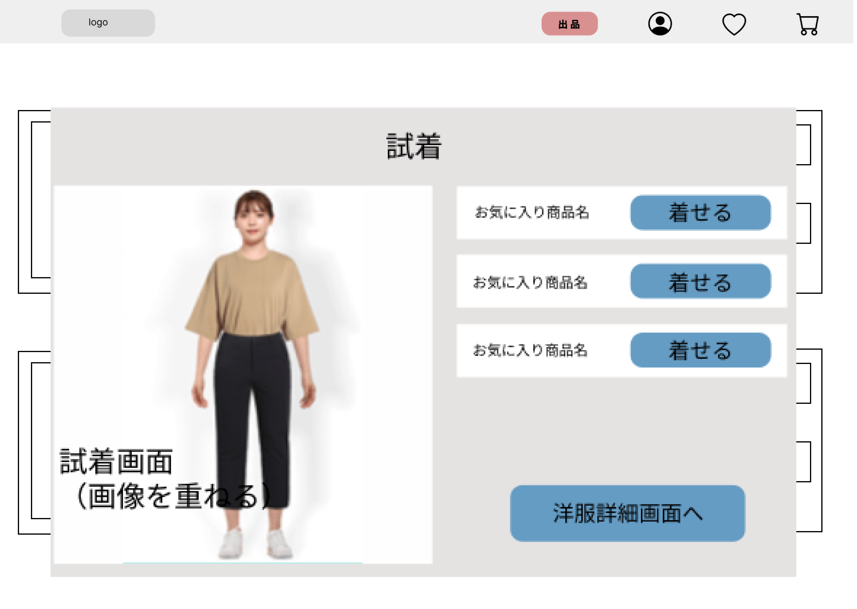
 |  |  |  |  |  |  |  |  |  |  | 2 | 洋服詳細画面へボタンを押すと、洋服詳細画面へ(4_2_1)移行する
 |  |  |  |  |  |  |  |  |  |  | 3 | 試着させた画面を表示する

①

②

使用する部品
識別ID | ラベル |  | 入力／表示 | 部品の種類 |  | 表示桁数 | 入力桁数 | データ型 | 文字種 | 初期表示 | 設定元 |  | 設定先 | 説明
① | 着せるボタン |  | - | ボタン |  | - | - | - | - | - | - |  | - | 着せるボタンを押すと、試着させることができる
② | 洋服詳細画面へボタン |  | - | ボタン |  | - | - | - | - | - | - |  | - | 洋服詳細画面へボタンを押すと、洋服詳細画面へ移行する

M1_1
画面レイアウト定義
共通情報 | システム名 |  |  |  |  | 作成者
 | 工程名 |  |  |  |  | 作成日付
①
 | ドキュメント名 |  |  |  |  | バージョン
書誌情報 | 書誌名 |  |  |  |  | 更新者
 | 画面ID | 画面の名称 |  |  |  | 更新日付
 | 概要
レイアウト図 |  |  | 識別ID | ラベル | 画面部品の種類 | 表示範囲 | 画面部品の説明

 |  |  | 操作手順

M2_4_1 (プロフィール画面)
画面レイアウト定義
共通情報 |  | システム名 | ショッピングサイト |  |  |  |  |  |  |  |  |  |  |  |  | 作成者 | 馬場琳太良
 |  | 工程名 | システム設計 |  |  |  |  |  |  |  |  |  |  |  |  | 作成日付
 |  | ドキュメント名 | ショッピングサイト 画面設計書 |  |  |  |  |  |  |  |  |  |  |  |  | バージョン
書誌情報 |  | 書誌名 | ショッピングサイト 画面レイアウト |  |  |  |  |  |  |  |  |  |  |  |  | 更新者
 |  | 画面ID | M2-4-1 |  | 画面の名称 |  | プロフィール画面 |  |  |  |  |  |  |  |  | 更新日付
 |  | 概要 | プロフィールを表示する画面
レイアウト図 |  |  |  |  |  |  |  |  |  |  |  | 操作手順

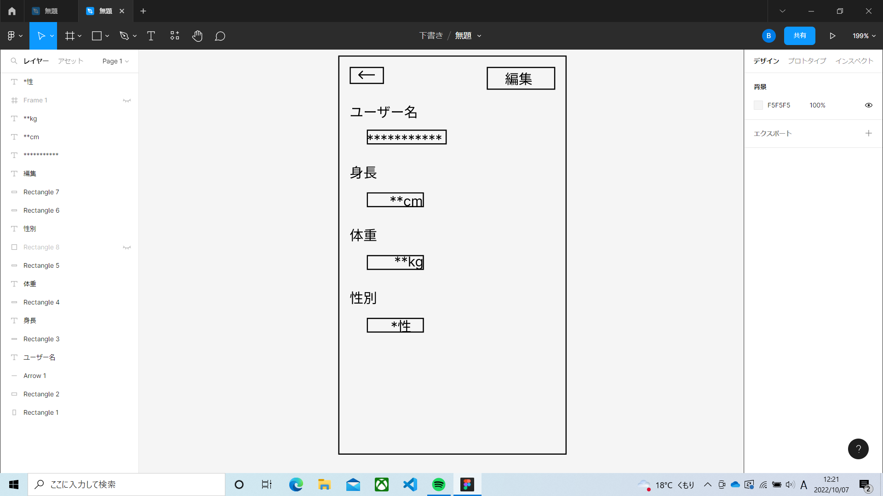
 |  |  |  |  |  |  |  |  |  |  |  | ← | ・・・ | ホーム画面に戻る
 |  |  |  |  |  |  |  |  |  |  |  | 編集ボタン | ・・・ | プロフィール編集画面に移動

使用する部品
識別ID | ラベル |  | 入力／表示 | 部品の種類 |  | 表示桁数 | 入力桁数 | データ型 | 文字種 | 初期表示 | 設定元 |  | 設定先 |  | 説明
① | ← |  | - | ボタン |  | - | - | - | - | - | - |  | - |  | ホーム画面に戻るボタン
② | 編集 |  | - | ボタン |  | - | - | - | - | - | - |  | - |  | プロフィール編集画面に移動するボタン

M2_4_2 (プロフィール編集画面)
画面レイアウト定義
共通情報 |  | システム名 | ショッピングサイト |  |  |  |  |  |  |  |  |  |  |  |  | 作成者 | 馬場琳太良
 |  | 工程名 | システム設計 |  |  |  |  |  |  |  |  |  |  |  |  | 作成日付
 |  | ドキュメント名 | ショッピングサイト 画面設計書 |  |  |  |  |  |  |  |  |  |  |  |  | バージョン
書誌情報 |  | 書誌名 | ショッピングサイト 画面レイアウト |  |  |  |  |  |  |  |  |  |  |  |  | 更新者
 |  | 画面ID | M2-4-2 |  | 画面の名称 |  | プロフィール編集画面 |  |  |  |  |  |  |  |  | 更新日付
 |  | 概要 | プロフィールを編集する画面
レイアウト図 |  |  |  |  |  |  |  |  |  |  |  | 操作手順

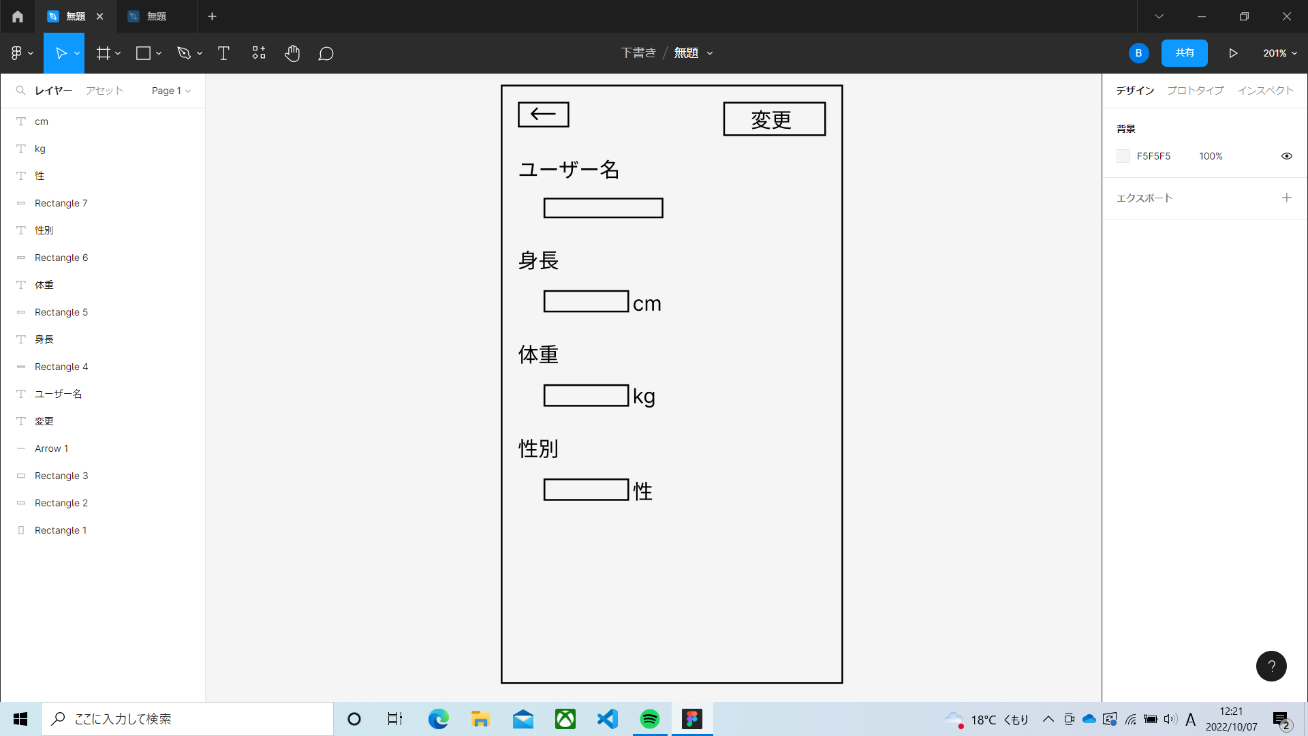
 |  |  |  |  |  |  |  |  |  |  |  | ←ボタン | ・・・ | ホーム画面に戻る
 |  |  |  |  |  |  |  |  |  |  |  | 変更ボタン | ・・・ | プロフィール編集画面に移動

使用する部品
識別ID | ラベル |  | 入力／表示 | 部品の種類 |  | 表示桁数 | 入力桁数 | データ型 | 文字種 | 初期表示 | 設定元 |  | 設定先 |  | 説明
① | ← |  | - | ボタン |  | - | - | - | - | - | - |  | - |  | ホーム画面に戻るボタン
② | 編集 |  | - | ボタン |  | - | - | - | - | - | - |  | - |  | プロフィール編集画面に移動するボタン
③ | ユーザーボタン |  | 入力 | テキストボックス |  | - | - | - | - | - | - |  | - |  | ユーザー名を入力するテキストボックス
④ | 身長ボタン |  | 入力 | テキストボックス |  | - | - | - | - | - | - |  | - |  | 身長を入力するテキストボックス
⑤ | 体重ボタン |  | 入力 | テキストボックス |  | - | - | - | - | - | - |  | - |  | 体重を入力するテキストボックス
⑥ | 性別ボタン |  | 入力 | テキストボックス |  | - | - | - | - | - | - |  | - |  | 性別を入力するテキストボックス

M3_1
画面レイアウト定義
共通情報 | システム名 |  |  |  |  | 作成者 | 小山田
 | 工程名 |  |  |  |  | 作成日付 | 2022-10-07
 | ドキュメント名 |  |  |  |  | バージョン
書誌情報 | 書誌名 |  |  |  |  | 更新者
 | 画面ID | 画面の名称 |  |  |  | 更新日付
 | 概要
レイアウト図 |  |  | 識別ID | ラベル | 画面部品の種類 | 表示範囲 | 画面部品の説明
 |  |  | ① | 出品登録 | ボタン | - | 3-2-1(出品登録画面)に遷移
 |  |  | ② | 出品履歴 | 画像 | - | 3-3-1(出品履歴画面)に遷移

①
②



 |  |  | 操作手順

 |  |  | 1 | 出品登録ボタンを押下する
 |  |  | 1_1 | M3_2_1へ遷移する

 |  |  | 2 | 出品履歴ボタンを押下する
 |  |  | 2_1 | M3_3_1へ遷移する

M3_2_1
画面レイアウト定義
共通情報 | システム名 |  |  |  |  | 作成者
 | 工程名 |  |  |  |  | 作成日付
 | ドキュメント名 |  |  |  |  | バージョン
書誌情報 | 書誌名 |  |  |  |  | 更新者
 | 画面ID | 画面の名称 |  |  |  | 更新日付
 | 概要
レイアウト図 |  |  | 識別ID | ラベル | 画面部品の種類 | 表示範囲 | 画面部品の説明
 |  |  | ① | 出品履歴 | 画像 | - | 3-3-1(出品履歴画面)に遷移
 |  |  | ② | 商品名 | テキストボックス | - | 商品名を入力する
 |  |  | ③ | 分類 | セレクトボックス | - | 商品の分類を選択する
①
 |  |  | ④ | サイズ | セレクトボックス | - | 商品の分類を選択する
 |  |  | ⑤ | 値段 | テキストボックス | - | 値段を入力する
 |  |  | ⑥ | 特徴 | テキストボックス | - | 特徴を入力する
 |  |  | ⑦ | 画像 | ファイル | - | 画像をアップロードする
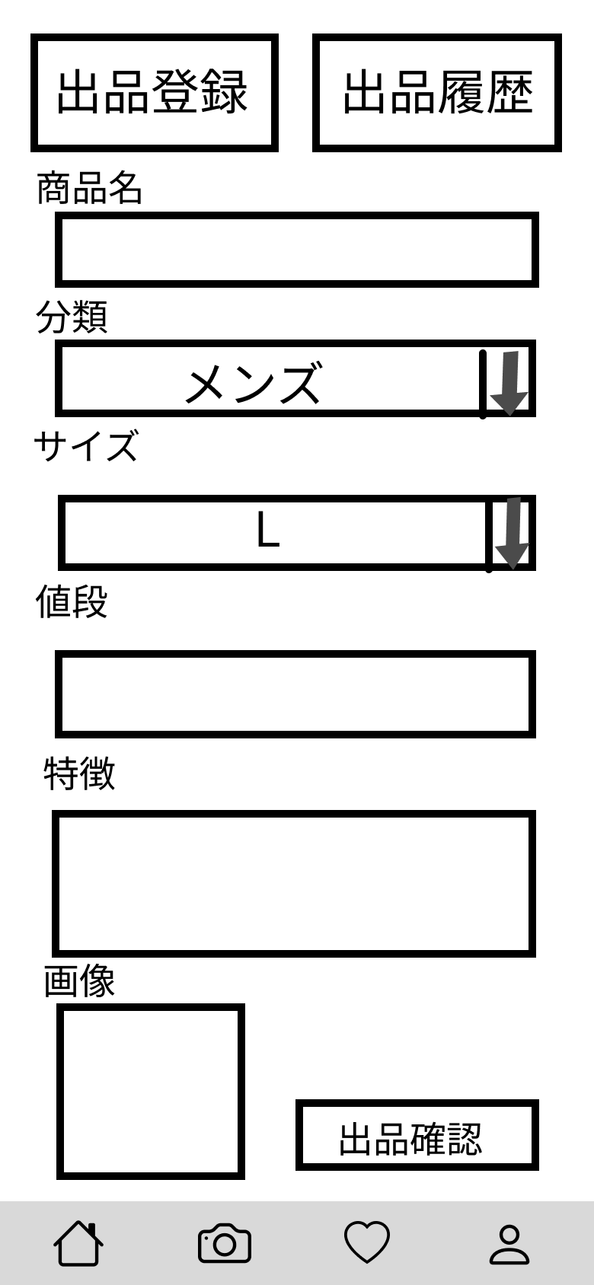
②
 |  |  | ⑧ | 出品確認 | ボタン | - | 3-2-2(出品登録確認画面)に遷移

③

④

⑤

⑥
 |  |  | 操作手順

⑧
 |  |  | 1 | 出品履歴ボタンを押下する
 |  |  | 1_1 | M3_3_1に遷移する

 |  |  | 2 | 商品名をテキストボックスへ入力する

 |  |  | 3 | 分類をセレクトボックスで選択する

⑦
 |  |  | 4 | サイズをセレクトボックスで選択する

 |  |  | 5 | 値段をテキストボックスへ入力する

 |  |  | 6 | 特徴をテキストボックスへ入力する

 |  |  | 7 | 画像をアップロードする

 |  |  | 8 | 出品確認ボタンを押下する
 |  |  | 8_1 | M3_2_2に遷移する

M3_2_2
画面レイアウト定義
共通情報 | システム名 |  |  |  |  | 作成者
 | 工程名 |  |  |  |  | 作成日付
 | ドキュメント名 |  |  |  |  | バージョン
書誌情報 | 書誌名 |  |  |  |  | 更新者
 | 画面ID | 画面の名称 |  |  |  | 更新日付
 | 概要
レイアウト図 |  |  | 識別ID | ラベル | 画面部品の種類 | 表示範囲 | 画面部品の説明

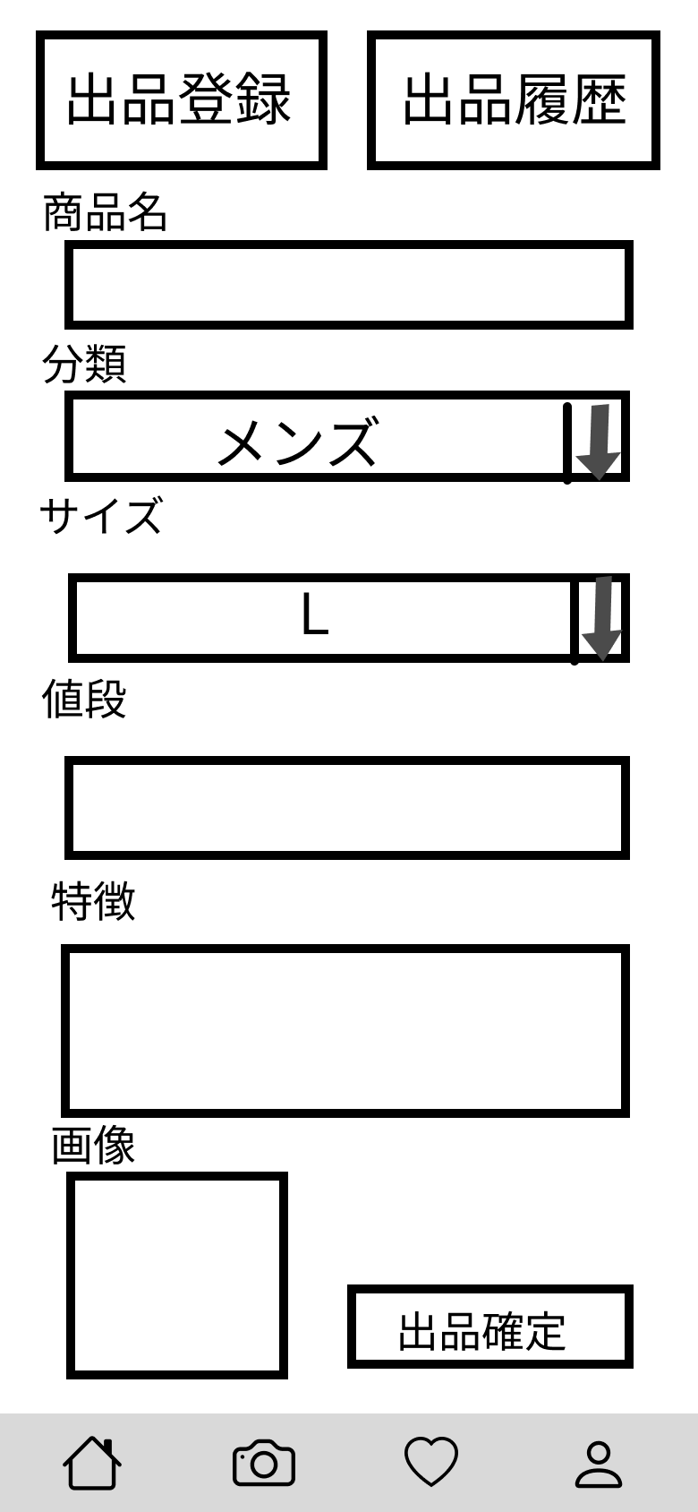

①
 |  |  | 操作手順

 |  |  | 1 | 出品確定ボタンを押下する
 |  |  | 1_1 | M3_2_3に遷移する

M3_2_3
画面レイアウト定義
共通情報 | システム名 |  |  |  |  | 作成者
 | 工程名 |  |  |  |  | 作成日付
 | ドキュメント名 |  |  |  |  | バージョン
書誌情報 | 書誌名 |  |  |  |  | 更新者
 | 画面ID | 画面の名称 |  |  |  | 更新日付
 | 概要
レイアウト図 |  |  | 識別ID | ラベル | 画面部品の種類 | 表示範囲 | 画面部品の説明

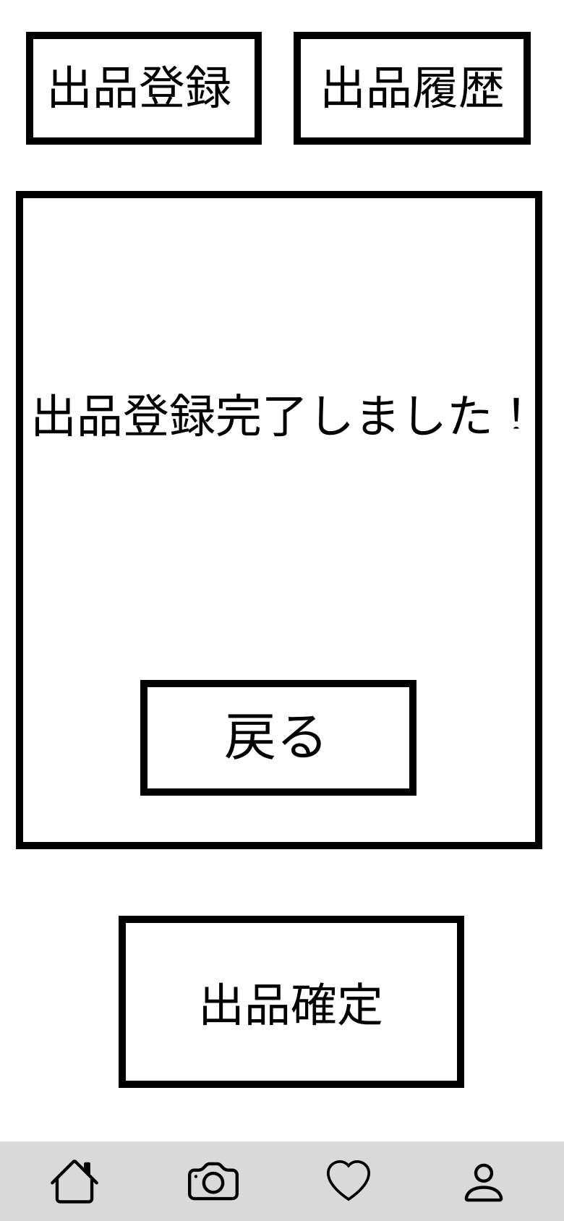

①

②
 |  |  | 操作手順

 |  |  | 1 | 戻るボタンを押下する

 |  |  | 2 | 出品確定ボタンを押下する

M3_3_1
画面レイアウト定義
共通情報 | システム名 |  |  |  |  | 作成者
 | 工程名 |  |  |  |  | 作成日付
 | ドキュメント名 |  |  |  |  | バージョン
書誌情報 | 書誌名 |  |  |  |  | 更新者
 | 画面ID | 画面の名称 |  |  |  | 更新日付
 | 概要
レイアウト図 |  |  | 識別ID | ラベル | 画面部品の種類 | 表示範囲 | 画面部品の説明

①

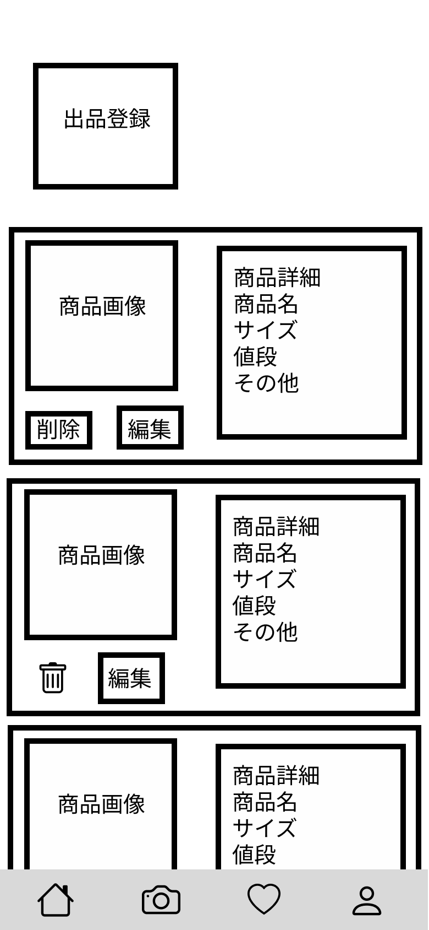

⑤

②

④

③
 |  |  | 操作手順

 |  |  | 1 | 出品登録ボタンを押下する
 |  |  | 1_1 | M3_2_1に遷移する

 |  |  | 2 | 画像が表示される

 |  |  | 3 | 編集ボタンを押下する
 |  |  | 3_1 | M3_3_2_1に遷移する

 |  |  | 4 | 削除ボタンを押下する
 |  |  | 4_1 | M3_3_3_1に遷移する

 |  |  | 5 | 商品詳細を記載する

M3_3_2_1
画面レイアウト定義
共通情報 | システム名 |  |  |  |  | 作成者
 | 工程名 |  |  |  |  | 作成日付
 | ドキュメント名 |  |  |  |  | バージョン
書誌情報 | 書誌名 |  |  |  |  | 更新者
 | 画面ID | 画面の名称 |  |  |  | 更新日付
 | 概要
レイアウト図 |  |  | 識別ID | ラベル | 画面部品の種類 | 表示範囲 | 画面部品の説明

①
②

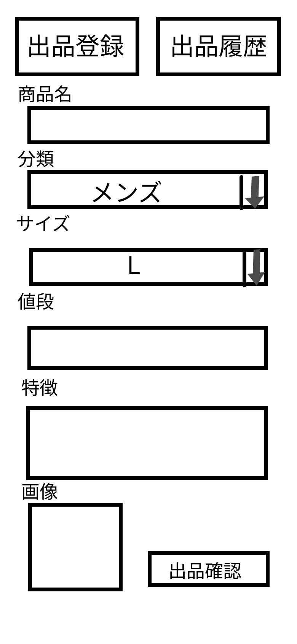
③

④

⑤

⑥

⑦
 |  |  | 操作手順

 |  |  | 1 | 出品登録ボタンを押下する |  | 9 | 出品確認ボタンを押下する
 |  |  | 1_1 | M3_2_1に遷移する |  | 9_1 | M3_2_3に遷移する
⑧
⑨
 |  |  | 2 | 出品履歴ボタンを押下する
 |  |  | 2_1 | M3_3_1に遷移する

 |  |  | 3 | 商品名をテキストボックスに入力する

 |  |  | 4 | 分類をセレクトボックスで選択する

 |  |  | 5 | サイズをセレクトボックスで選択する

 |  |  | 6 | 値段をテキストボックスに入力する

 |  |  | 7 | 特徴をテキストボックスに入力する

 |  |  | 8 | 画像をアップロードする

M3_3_2_2
画面レイアウト定義
共通情報 | システム名 |  |  |  |  | 作成者
 | 工程名 |  |  |  |  | 作成日付
 | ドキュメント名 |  |  |  |  | バージョン
書誌情報 | 書誌名 |  |  |  |  | 更新者
 | 画面ID | 画面の名称 |  |  |  | 更新日付
 | 概要
レイアウト図 |  |  | 識別ID | ラベル | 画面部品の種類 | 表示範囲 | 画面部品の説明

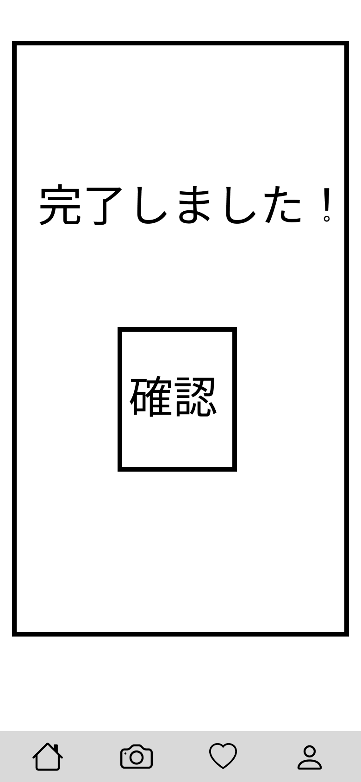

①

 |  |  | 操作手順

 |  |  | 1 | 確認ボタンを押下する

M3_3_3_1
画面レイアウト定義
共通情報 | システム名 |  |  |  |  | 作成者
 | 工程名 |  |  |  |  | 作成日付
 | ドキュメント名 |  |  |  |  | バージョン
書誌情報 | 書誌名 |  |  |  |  | 更新者
 | 画面ID | 画面の名称 |  |  |  | 更新日付
 | 概要
レイアウト図 |  |  | 識別ID | ラベル | 画面部品の種類 | 表示範囲 | 画面部品の説明

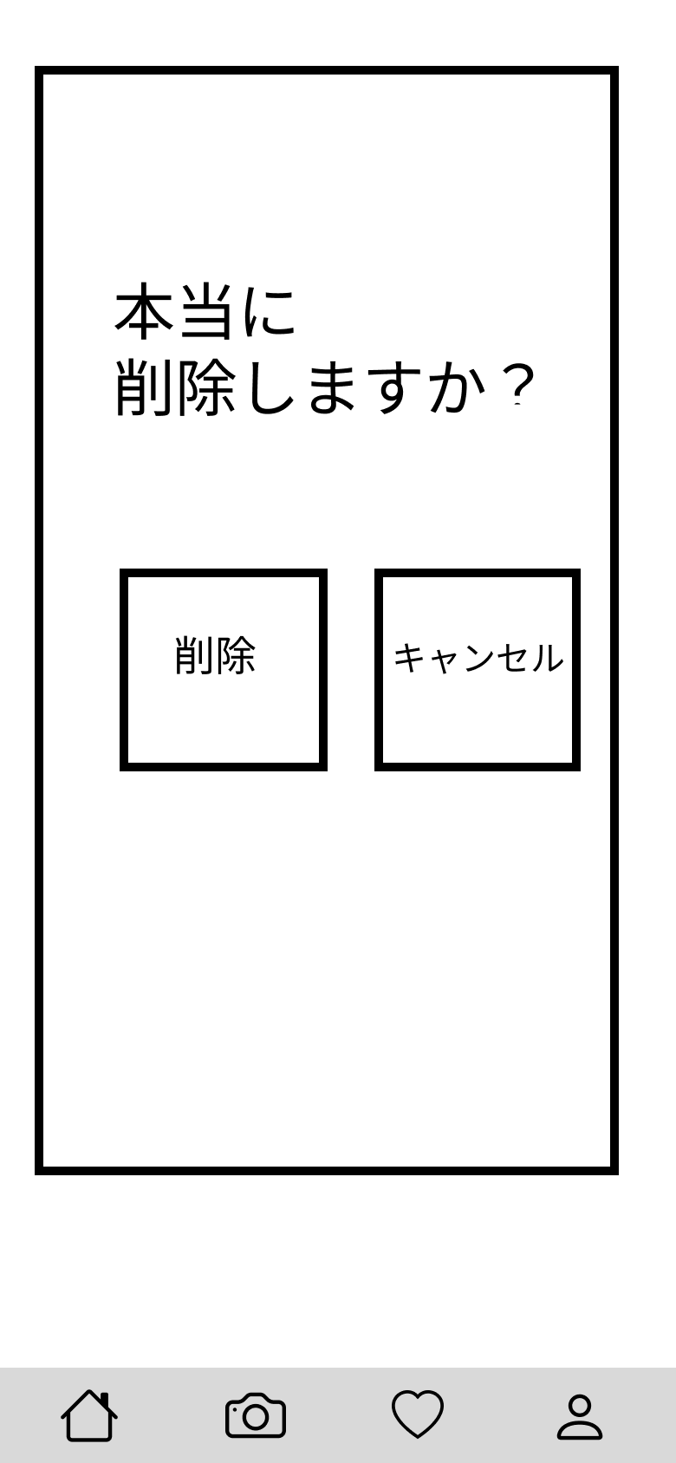

②

 |  |  | 操作手順
①
 |  |  | 1 | 削除ボタンを押下する
 |  |  | 1_1 | M3_3_3_2に遷移する

 |  |  | 2 | キャンセルボタンを押下する
 |  |  | 2_1 | M3_3_1に遷移する

M3_3_3_2
画面レイアウト定義
共通情報 | システム名 |  |  |  |  | 作成者
 | 工程名 |  |  |  |  | 作成日付
 | ドキュメント名 |  |  |  |  | バージョン
書誌情報 | 書誌名 |  |  |  |  | 更新者
 | 画面ID | 画面の名称 |  |  |  | 更新日付
 | 概要
レイアウト図 |  |  | 識別ID | ラベル | 画面部品の種類 | 表示範囲 | 画面部品の説明

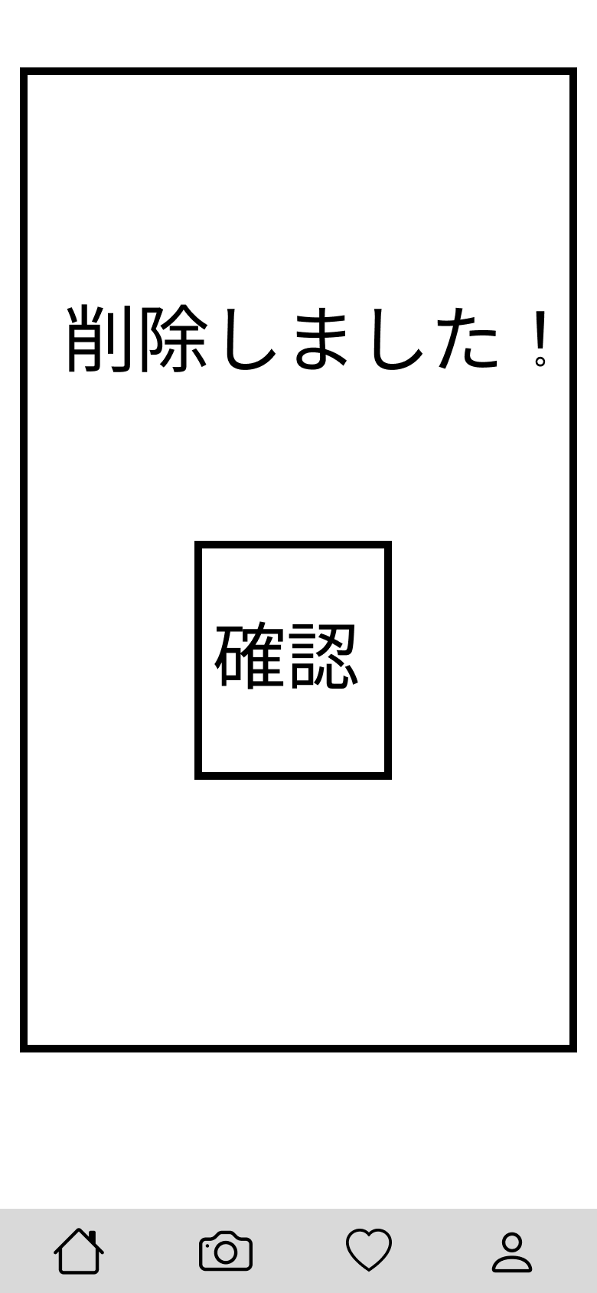

①

 |  |  | 操作手順

 |  |  | 1 | 確認を押下する

M 4_1(お気に入り画面)
画面レイアウト定義
共通情報 | システム名 |  |  |  |  |  | 作成者 | 山下
 | 工程名 |  |  |  |  |  | 作成日付
①
 | ドキュメント名 |  |  |  |  |  | バージョン
書誌情報 | 書誌名 |  |  |  |  |  | 更新者
 | 画面ID | 画面の名称 |  |  |  |  | 更新日付
 | 概要
レイアウト図 |  |  |  | 識別ID | ラベル | 画面部品の種類 | 表示範囲 | 画面部品の説明
 |  |  |  | ① | 商品画像 | 画像 | -
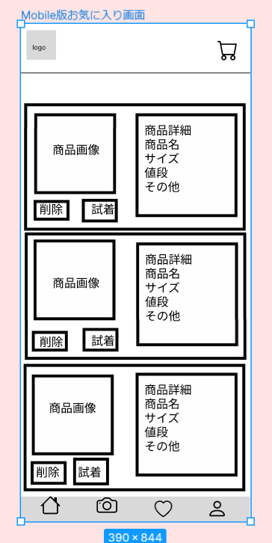
 |  |  |  | ② | 削除ボタン | ボタン | -
 |  |  |  | ③ | 試着ボタン | ボタン | -

①

②
③

 |  |  |  | 操作手順
 |  |  | 1 | お気に入り登録した商品を閲覧する
 |  |  | 2 | 商品画像を押し、商品の詳細へ(M 4_2_1)移動する
 |  |  | 3 | 試着ボタンを押し、商品の試着へ(M 4_2_2)移動する

M 4_2_1(お気に入り洋服詳細画面)
画面レイアウト定義
共通情報 | システム名 |  |  |  |  | 作成者 | 山下
 | 工程名 |  |  |  |  | 作成日付
①
 | ドキュメント名 |  |  |  |  | バージョン
書誌情報 | 書誌名 |  |  |  |  | 更新者
 | 画面ID | 画面の名称 |  |  |  | 更新日付
 | 概要
レイアウト図 |  |  | 識別ID | ラベル | 画面部品の種類 | 表示範囲 | 画面部品の説明
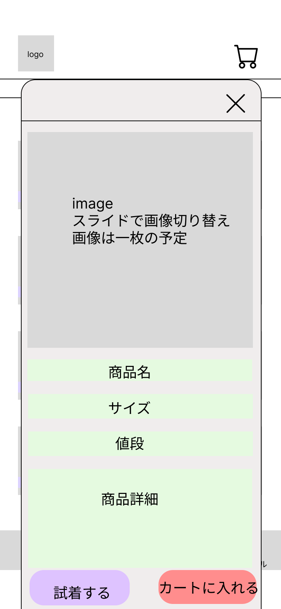
 |  |  | ① | 試着するボタン | ボタン | -
 |  |  | ② | カートに入れるボタン | ボタン | -

 |  |  | 操作手順
 |  |  |  | お気に入り登録した商品の詳細を閲覧する
 |  |  | 1 | 試着するボタンを押すと、試着画面へ(M 4_2_2)移動する
 |  |  | 2 | カートに入れるボタンを押すと、カートに追加される
 |  |  | 3 | ×を押すと、詳細画面が閉じる

①
②

M 4_2_2(お気に入り試着画面)
画面レイアウト定義
共通情報 | システム名 |  |  |  |  | 作成者 | 山下
 | 工程名 |  |  |  |  | 作成日付
①
 | ドキュメント名 |  |  |  |  | バージョン
書誌情報 | 書誌名 |  |  |  |  | 更新者
 | 画面ID | 画面の名称 |  |  |  | 更新日付
 | 概要
レイアウト図 |  |  | 識別ID | ラベル | 画面部品の種類 | 表示範囲 | 画面部品の説明
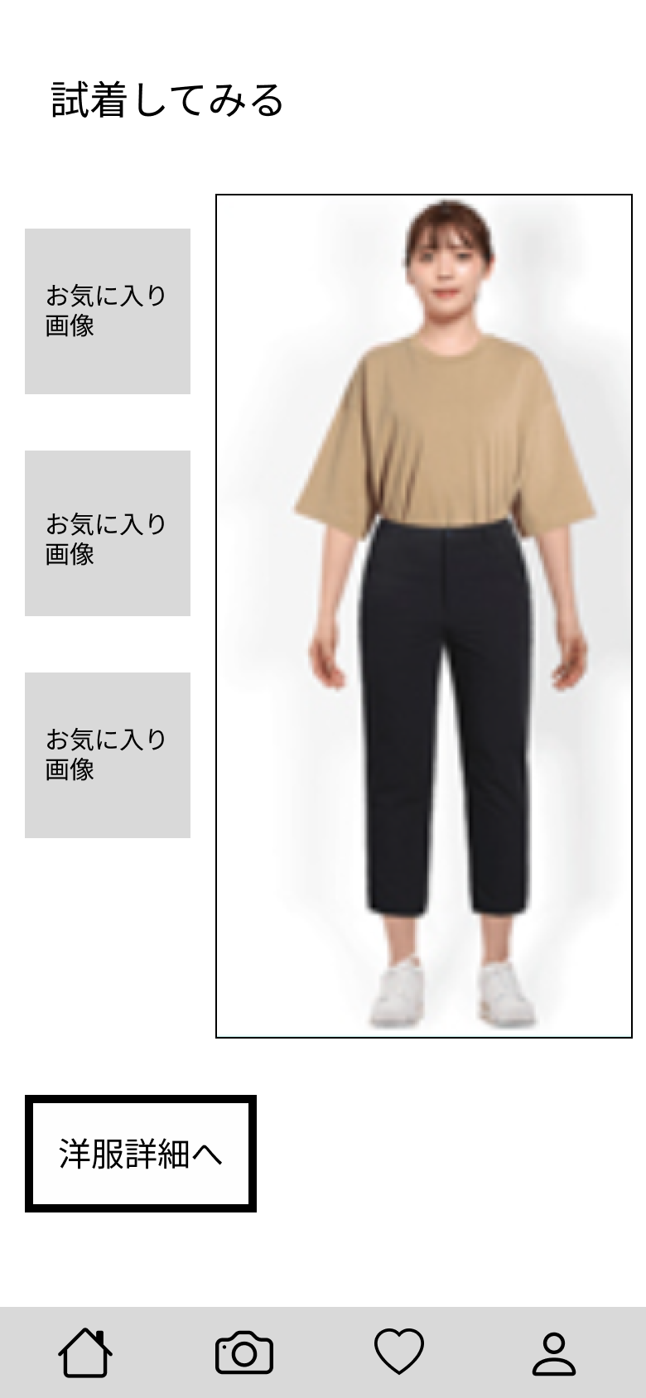
 |  |  | ① | 着せるボタン | ボタン | - | 着せるボタンを押すと、試着させることができる
 |  |  | ② | 洋服詳細画面へボタン | ボタン | - | 洋服詳細画面へボタンを押すと、洋服詳細画面へ移行する

①

 |  |  | 操作手順
 |  |  | 1 | 着せるボタンを押すと、試着させることができる
 |  |  | 2 | 洋服詳細画面へボタンを押すと、洋服詳細画面へ(4_2_1)移行する
 |  |  | 3 | 試着させた画面を表示する

②

